管理者用ハンバーガーメニュー
外部設計書 |  |  |  |  | 画面名 |  | 管理者用ハンバーガーメニュー |  |  |  | 作成者 | 久保 弦太 |  |  | 更新者
 |  |  |  |  | システム名 |  |  |  |  |  | 作成日 | 2023-06-08 |  |  | 更新日
 |  |  |  |  | 備考 |  | ページ共通のメニュー（管理者）

 | 画面設計
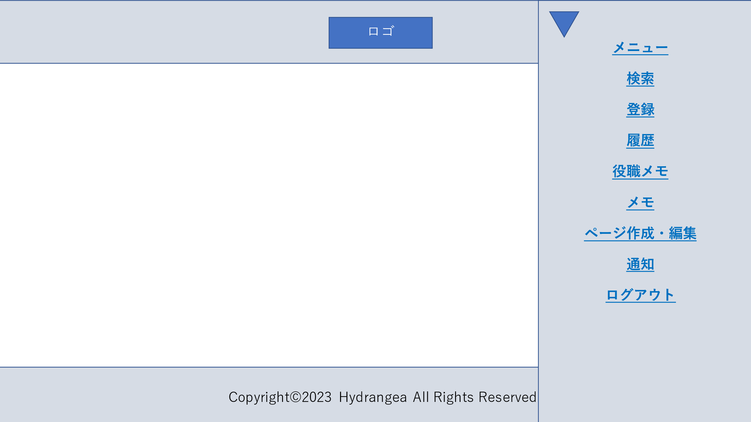
１

2

3

4
5

6
7

8

9

 | 機能設計
 |  | 1 トップリンク
 |  |  | 押下でメニューページに遷移
 |  | 2 検索リンク
 |  |  | 押下で検索ページに遷移
 |  | 3 登録リンク
 |  |  | 押下で登録ページに遷移
 |  | 4 履歴履歴
 |  |  | 押下で履歴ページに遷移
 |  | 5 役職メモリンク
 |  |  | 押下で役職メモページに遷移
 |  | 6 メモリンク
 |  |  | 押下でメモページに遷移
 |  | 7 ページ作成・編集リンク
 |  |  | 押下でページ作成・編集ページに遷移
 |  | 8 通知リンク
 |  |  | 押下で通知ページに遷移
 |  | 9 ログアウトリンク
 |  |  | 押下でログアウト

 | 項目定義書

 | No |  | 物理名 | 論理名 |  | 画面型 |  | データ型 | min | max | DBテーブル |  | DBカラム | 備考
 |  | 1 | menu_link | メニューリンク |  | Link
 |  | 2 | search_link | 検索リンク |  | Link
 |  | 3 | register_link | 登録リンク |  | Link
 |  | 4 | history_link | 履歴リンク |  | Link
 |  | 5 | positionmemo_link | 役職メモリンク |  | Link
 |  | 6 | memo_link | メモリンク |  | Link
 |  | 7 | pagemake_link | ページ作成・編集リンク |  | Link
 |  | 8 | notice_link | 通知リンク |  | Link
 |  | 9 | logout | ログアウト

幹事用ハンバーガーメニュー
外部設計書 |  |  |  |  | 画面名 |  | 幹事用ハンバーガーメニュー |  |  |  | 作成者 | 久保 弦太 |  |  | 更新者
 |  |  |  |  | システム名 |  |  |  |  |  | 作成日 | 2023-06-12 |  |  | 更新日
 |  |  |  |  | 備考 |  | ページ共通のメニュー（幹事）

 | 画面設計

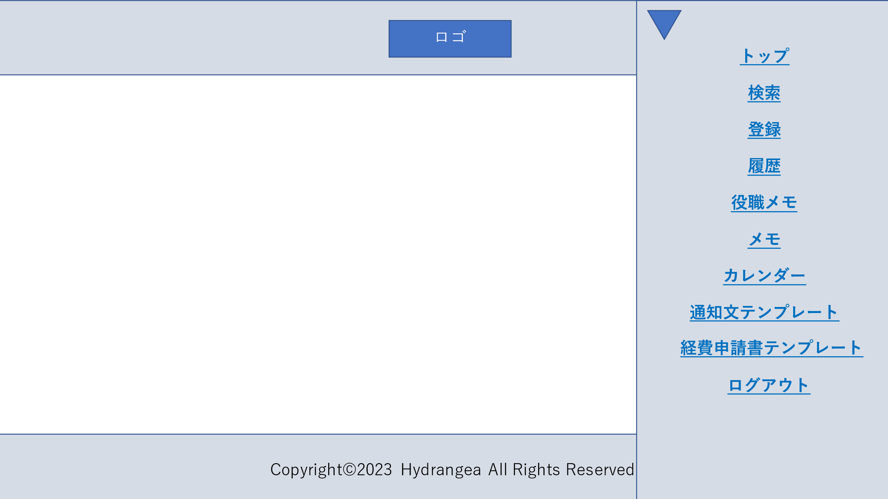
１

2

3

4
5

6

7
8

9

10

 | 機能設計
 |  | 1 トップリンク
 |  |  | 押下でメニューページに遷移
 |  | 2 検索リンク
 |  |  | 押下で検索ページに遷移
 |  | 3 登録リンク
 |  |  | 押下で登録ページに遷移
 |  | 4 履歴履歴
 |  |  | 押下で履歴ページに遷移
 |  | 5 役職メモリンク
 |  |  | 押下で役職メモページに遷移
 |  | 6 メモリンク
 |  |  | 押下でメモページに遷移
 |  | 7 カレンダーリンク
 |  |  | 押下でカレンダーページに遷移
 |  | 8 通知文テンプレートリンク
 |  |  | 押下で通知文テンプレートページに遷移
 |  | 9 経費申請書テンプレートリンク
 |  |  | 押下で経費申請書テンプレートリンクに遷移
 |  | 10 ログアウトリンク
 |  |  | 押下でログアウト

 | 項目定義書

 | No |  | 物理名 | 論理名 |  | 画面型 |  | データ型 | min | max | DBテーブル |  | DBカラム | 備考
 |  | 1 | menu_link | メニューリンク |  | Link
 |  | 2 | search_link | 検索リンク |  | Link
 |  | 3 | register_link | 登録リンク |  | Link
 |  | 4 | history_link | 履歴リンク |  | Link
 |  | 5 | positionmemo_link | 役職メモリンク |  | Link
 |  | 6 | memo_link | メモリンク |  | Link
 |  | 7 | calendar_link | カレンダーリンク |  | Link
 |  | 8 | template_link | テンプレートリンク |  | Link
 |  | 9 | expenses_link | 経費申請書テンプレートリンク |  | Link
 |  | 10 | logout | ログアウト

ログイン
外部設計書 |  |  |  |  | 画面名 |  | ログインページ |  |  |  | 作成者 | 久保 弦太 |  |  | 更新者
 |  |  |  |  | システム名 |  |  |  |  |  | 作成日 | 2023-06-08 |  |  | 更新日
 |  |  |  |  | 備考

 | 画面設計

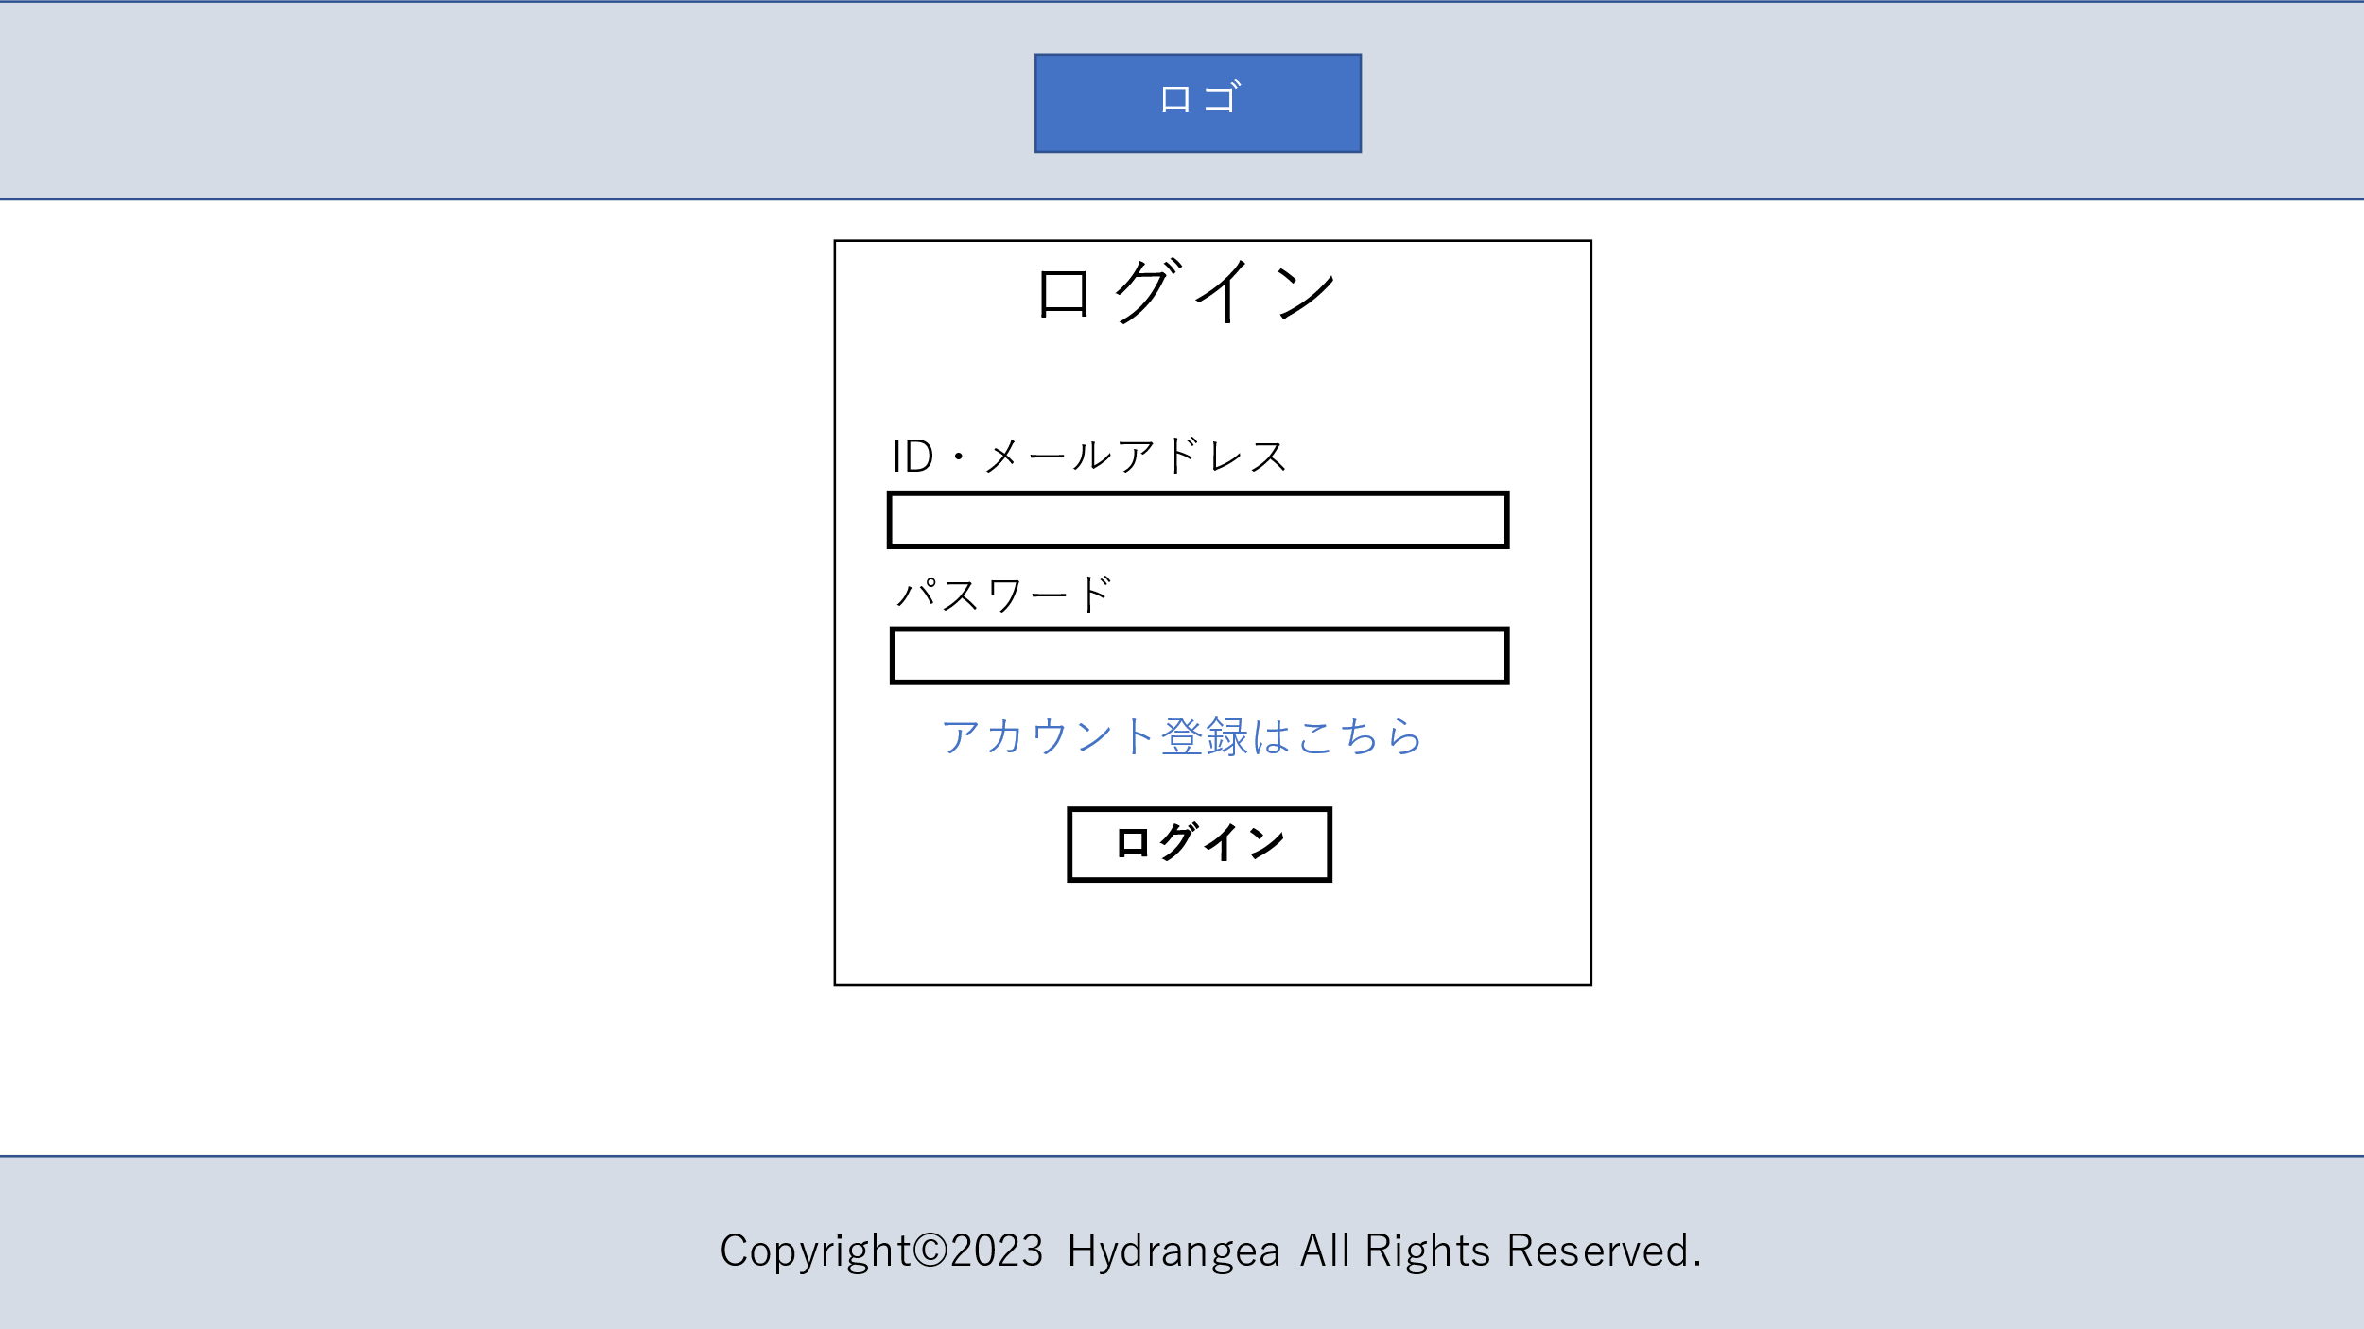

１

2

3

４

 | 機能設計
 |  | 1 メールアドレス入力欄
 |  |  | 空欄の場合にログインボタンを押下で「メールアドレスまたはパスワードを入力してください」を表示
 |  |  | 入力内容に相違がある場合にログインボタンを押下で「メールアドレスまたはパスワードが違います」を表示
 |  | 2 パスワード入力欄
 |  |  | 空欄の場合にログインボタンを押下で「メールアドレスまたはパスワードを入力してください」を表示
 |  |  | 入力内容に相違がある場合にログインボタンを押下で「メールアドレスまたはパスワードが違います」を表示
 |  | 3 アカウント登録リンク
 |  |  | 押下でアカウント登録ページへ遷移
 |  | ４ ログインボタン
 |  |  | メールアドレスとパスワードが一致した場合にメニュー画面に遷移
 |  |  | 空欄の場合にログインボタンを押下で「メールアドレスまたはパスワードを入力してください」を表示
 |  |  | 入力内容に相違がある場合にログインボタンを押下で「メールアドレスまたはパスワードが違います」を表示

 | 項目定義書

 | No |  | 物理名 | 論理名 |  | 画面型 |  | データ型 | min | max | DBテーブル |  | DBカラム | 備考
 |  | 1 | login_mail | ログインメールアドレス入力 |  | Textbox |  |  | 0 | 20 | user |  | mail
 |  | 2 | login_pass | ログインパスワード入力 |  | Textbox |  |  | 0 | 20 | user |  | pass
 |  | 3 | account_link | アカウント登録リンク |  | Link
 |  | 4 | login_button | ログインボタン

アカウント登録
外部設計書 |  |  |  |  | 画面名 |  | アカウント登録ページ |  |  |  | 作成者 | 久保 弦太 |  |  | 更新者
 |  |  |  |  | システム名 |  |  |  |  |  | 作成日 | 2023-06-08 |  |  | 更新日
 |  |  |  |  | 備考

 | 画面設計
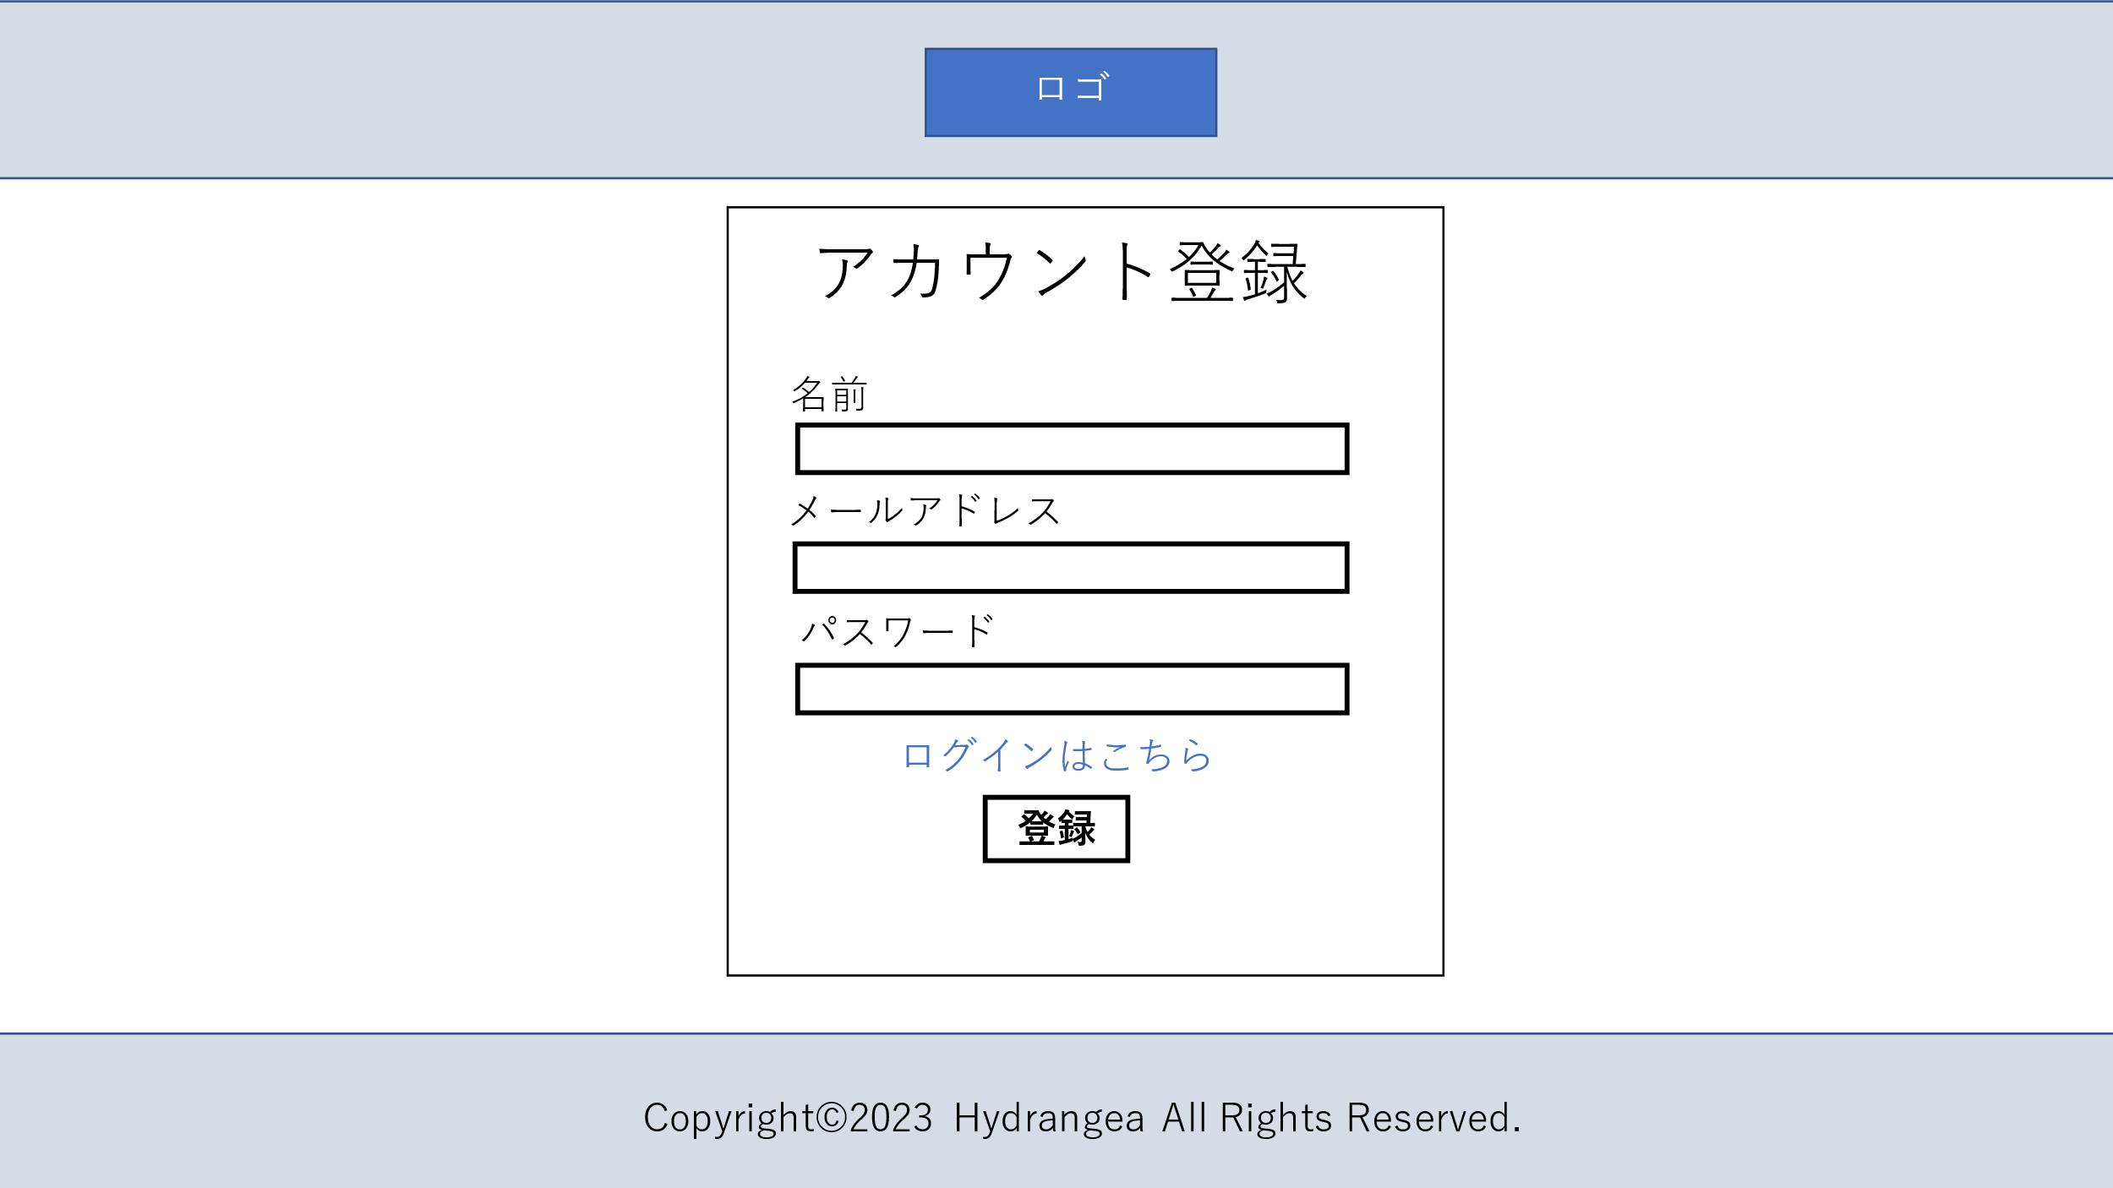

１

2

3
４

5

 | 機能設計
 |  | 1 名前登録欄
 |  |  | 空欄の場合に登録ボタンを押下で「名前を入力してください」を表示
 |  | 2 メールアドレス登録欄
 |  |  | 空欄の場合に登録ボタンを押下で「メールアドレスを入力してください」を表示
 |  | 3 パスワード登録欄
 |  |  | 空欄の場合に登録ボタンを押下で「パスワードを入力してください」を表示
 |  | 4 ログインページリンク
 |  |  | 押下でログインページへ遷移
 |  | 5 登録ボタン
 |  |  | 全項目を入力した場合に登録ボタンを押下で「この内容で確定しますか？」を表示
 |  |  | データベースに登録、メニュー画面へ遷移
 |  |  | 空欄の場合に登録ボタンを押下で「未入力の項目を入力してください」を表示

 | 項目定義書

 | No |  | 物理名 | 論理名 |  | 画面型 |  | データ型 | min | max | DBテーブル |  | DBカラム | 備考
 |  | 1 | account_name | 名前登録 |  | Textbox |  |  | 0 | 20 | user |  | name
 |  | 2 | account_mail | メールアドレス登録 |  | Textbox |  |  | 0 | 20 | user |  | mail
 |  | 3 | account_pass | パスワード登録 |  | Textbox |  |  | 0 | 20 | user |  | pass
 |  | 4 | login_link | ログインリンク |  | Link
 |  | 5 | account_button | 登録ボタン

ホーム画面
外部設計書 |  |  |  | 画面名 |  | 通知 |  |  |  | 作成者 | 関 |  |  | 更新者
 |  |  |  | システム名 |  | Kanji Support |  |  |  | 作成日 | 2023-06-08 |  |  | 更新日
 |  |  |  | 備考 |  | 管理者ページの通知画面

 | 画面設計
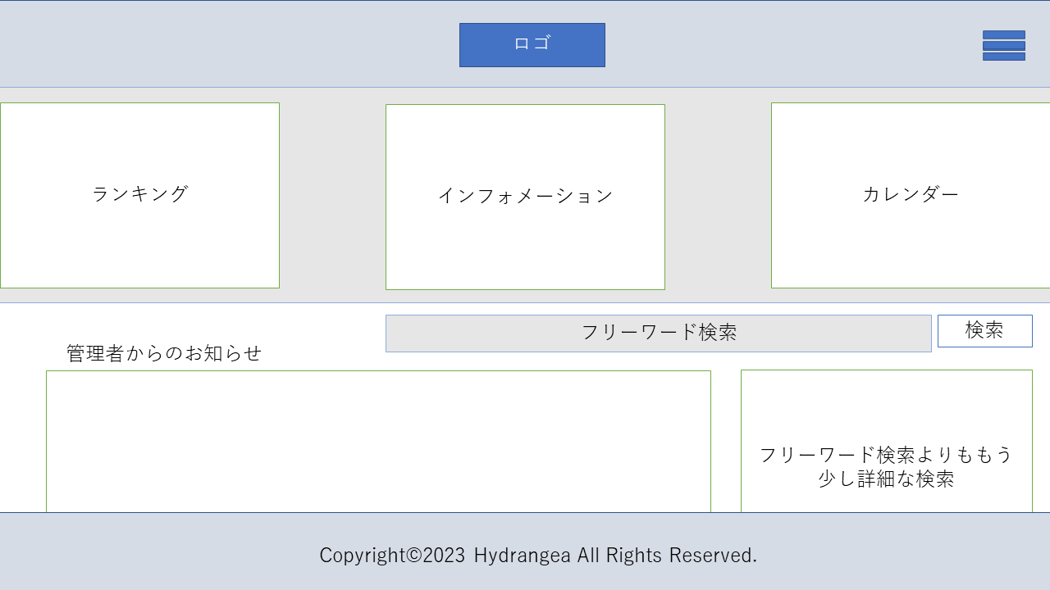

1
2
3

５

６
４

 | 機能設計

１．ランキング
管理者が定期的に店情報をランキングで紹介する欄。店舗名をリンクにし、飛べるようにする。
２．インフォメーション
管理者からのお知らせで事務的な内容を確認できる。ランキング同様、おしらせの詳細ページに飛ぶ
３．カレンダー
カレンダーが表示され、簡単な予約内容などを確認できる。リンクにして、カレンダーの詳細に飛ぶ
４．管理者からのお知らせ
管理者からの投稿を表示する。リンクにし、管理者投稿の詳細ページに飛ぶ
５．フリーワード検索
検索ページに飛ばずに、ここから簡単な検索ができる。
６．フリーワードよりも少し詳細な検索
検索ページに飛ばずに、喫煙やジャンルなどを指定して検索できる。

 | 項目定義書

 | No | 物理名 | 論理名 |  | 画面型 |  | データ型 | min | max | DBテーブル |  | DBカラム | 備考
 |  |  | ランキング |  | a,link
 |  |  | インフォメーション |  | a,link
 |  |  | カレンダー |  | a.link
 |  |  | 管理者お知らせ |  | a.link
 |  |  | フリーワード検索 |  | textbox
 |  |  | 少し詳細検索

詳細検索画面
外部設計書 |  |  |  |  | 画面名 |  | 詳細検索画面 |  |  |  | 作成者 | 小森天恵 |  |  | 更新者
 |  |  |  |  | システム名 |  |  |  |  |  | 作成日 | 2023-06-07 |  |  | 更新日
 |  |  |  |  | 備考

 | 画面設計

1
2

3

4

 | 機能設計

 |  |  | 1)フリーワード検索 テキストを入力して検索する

 |  |  | 2)プリセット選択 あらかじめ登録したプリセットを選択する→選択したプリセットの条件が自動で入力される

 |  |  | 3)検索バー 新規に検索する→「検索」ボタンで検索

 |  |  | 4)プリセット 検索条件を保存 →次回以降指定したラベル名で保存される

 |  |  | 5)ウィンドウを閉じて検索結果表示画面に戻る

 | 項目定義書

 | No | 物理名 |  | 論理名 |  | 画面型 |  | データ型 | min | max | DBテーブル |  | DBカラム | 備考
 | 1 | seach_freeword |  | フリーワード検索 |  | textbox |  | string |  | 30 | shop
 | 2 | preset |  | プリセット |  | select |  | string
 | 3 | seach_price |  | 検索条件(価格帯) |  | select |  | int |  |  | shop |  | price_max/price_min
 |  | search_sheat |  | 検索条件(席) |  | select |  | boolean |  |  | shop |  | sheet_table/sheet_tatami/sheet_other
 |  | search_member |  | 検索条件(人数) |  | select |  | int |  |  | shop |  | capacity
 |  | serch_tabaco |  | 検索条件(たばこ) |  | select |  | string |  | 5 | shop |  | tabaco
 |  | serch_distance |  | 検索条件(会社からの距離) |  | select |  | int |  |  | shop |  | distance
 |  | search_eatdrink |  | 検索条件(放題メニュー) |  | select |  | string |  |  | shop |  | eat_drink
 |  | searh_time |  | 検索条件(営業時間) |  | textbox |  | int |  |  | shop |  | open_hei/close_hei
 | 4 | keep_preset |  | プリセット保存 |  | checkbox
 |  | name_preset |  | プリセット名 |  | textbox |  | string
 | 5 | return_result |  | 前ページ |  | link

検索結果表示画面
外部設計書 |  |  |  |  | 画面名 |  | 検索結果表示画面 |  |  |  | 作成者 | 小森天恵 |  |  | 更新者
 |  |  |  |  | システム名 |  |  |  |  |  | 作成日 | 2023-06-07 |  |  | 更新日
 |  |  |  |  | 備考

 | 画面設計

4

1

3

5

2

 | 機能設計

 |  |  | 1)検索バー 新規に検索する→「検索」ボタンで検索

 |  |  | 2)詳細検索 「詳細を見る」で項目すべてを表示する詳細検索バーを展開 →「検索」ボタンで検索する

 |  |  | 3)データ表示 検索したデータを表示する

 |  |  | 4)並び替え機能 3)で表示したデータを並び替える ・更新日順(デフォルト) ・価格順 ・社内評価順 ・会社からの距離順 それぞれの昇順/降順

 |  |  | 5)検索結果詳細表示 検索したデータの詳細を表示する →「検索結果詳細画面」に遷移する

 | 項目定義書

 | No | 物理名 |  | 論理名 |  | 画面型 |  | データ型 | min | max | DBテーブル |  | DBカラム | 備考
 | 1 | seach_freeword |  | フリーワード検索 |  | textbox |  | string |  | 30 | shop |  | remarks_shop
 |  | seach_price |  | 検索条件(価格帯) |  | select |  | int |  |  | shop |  | price_max/price_min
 |  | search_member |  | 検索条件(人数) |  | select |  | int |  |  | shop |  | capacity
 |  | serch_distance |  | 検索条件(会社からの距離) |  | select |  | int |  |  | shop |  | distance
 | 2 | open_search |  | 検索条件拡大 |  | link
 | 3 | shop_photo |  | 店(画像) |  | image |  | string |  |  | shop |  | photo
 | 3 | shop_infomation |  | 店(説明) |  | textbox |  | string |  |  | shop |  |  | shop DBのカラム全部
 | 4 | shop_sort |  | 並び替え |  | select |  | timestamp |  |  | shop |  | deta_update
 | 5 | shop_detail |  | 店詳細 |  | link

検索結果詳細画面
外部設計書 |  |  |  |  | 画面名 |  | 検索結果詳細画面 |  |  |  | 作成者 | 小森天恵 |  |  | 更新者
 |  |  |  |  | システム名 |  |  |  |  |  | 作成日 | 2023-06-08 |  |  | 更新日
 |  |  |  |  | 備考

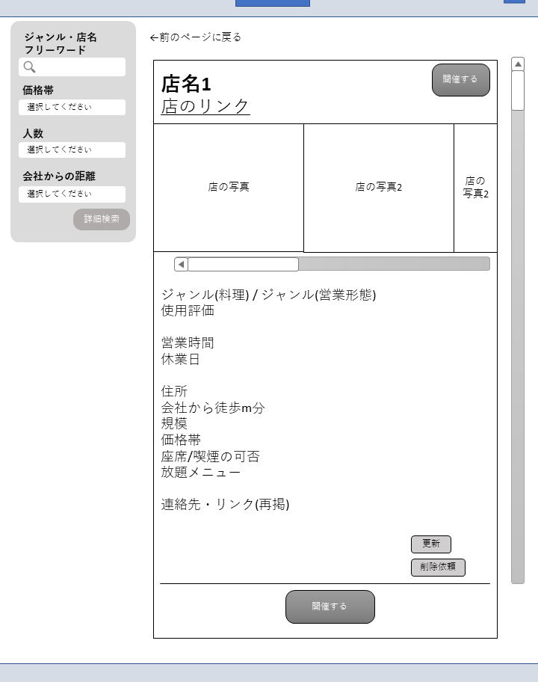
7
 | 画面設計
1

3
4

2

5

6

4

 | 機能設計
 |  |  | 1)検索バー 新規に検索する→「検索」ボタンで検索

 |  |  | 2)詳細検索 「詳細を見る」で項目すべてを表示する詳細検索バーを展開 →「検索」ボタンで検索する

 |  |  | 3)店情報詳細表示 店名(太字)、写真数枚、詳細情報(検索項目に準拠、他)を記載

 |  |  | 4)開催ボタン クリックで予約確認画面に遷移する

 |  |  | 5)更新ボタン クリックで更新画面に遷移する

 |  |  | 6)削除申請ボタン クリックで削除申請画面に遷移する

 |  |  | 7)前のページに戻るボタン 前のページ(検索結果表示画面)に遷移する

 | 項目定義書

 | No | 物理名 |  | 論理名 |  | 画面型 |  | データ型 | min | max | DBテーブル |  | DBカラム | 備考
 | 1 | seach_freeword |  | フリーワード検索 |  | textbox |  | string |  | 30 | shop |  | remarks_shop
 |  | seach_price |  | 検索条件(価格帯) |  | select |  | int |  |  | shop |  | price_max/price_min
 |  | search_member |  | 検索条件(人数) |  | select |  | int |  |  | shop |  | capacity
 |  | serch_distance |  | 検索条件(会社からの距離) |  | select |  | int |  |  | shop |  | distance
 | 2 | open_search |  | 検索条件拡大 |  | link
 | 3 | shop_title |  | 店名 |  | title |  | string |  | 30 | shop |  | shop_name
 |  | shop_link |  | 店リンク |  | lint |  | string |  | 100 | shop |  | homepage
 |  | shop_photo |  | 店写真 |  | image |  | string |  | 50 | shop |  | photo
 |  | shop_infomation |  | 店説明 |  | textbox |  | string |  |  | shop |  |  | shop DBのカラム全部
 | 4 | hold |  | 開催 |  | link
 | 5 | update_shop |  | 店情報時更新 |  | link
 | 6 | delete_shop |  | 削除依頼申請 |  | link
 | 7 | return_detail |  | 前ページ |  | link

予約確認画面
外部設計書 |  |  |  |  | 画面名 |  | 予約確認画面 |  |  |  | 作成者 | 小森天恵 |  |  | 更新者
 |  |  |  |  | システム名 |  |  |  |  |  | 作成日 | 2023-06-08 |  |  | 更新日
 |  |  |  |  | 備考

 | 画面設計

4

1

2
3

 | 機能設計

 |  |  | 1)予約確認 予約表を表示する←店名は開催ボタンが押された店舗を自動で記入。それ以外の項目はユーザーが記入。 [日付]欄ではカレンダーから日付を選択する

 |  |  | 2)クリアボタン 入力された項目(店舗名以外)がリセットされる

 |  |  | 3)登録ボタン 記入された内容でカレンダーに記録する

 |  |  | 4)前のページに戻るボタン 前のページ(検索結果詳細表示画面)に遷移する

 | 項目定義書

 | No | 物理名 |  | 論理名 |  | 画面型 |  | データ型 | min | max | DBテーブル |  | DBカラム | 備考
 | 1 | reserve_shop |  | 予約店 |  | textbox |  | String |  | 30 | appointment |  | shop_name
 |  | reserve_date |  | 予約日付 |  | textbox |  |  |  |  | appointment |  | date
 |  | reserve_time |  | 予約時間 |  | select |  |  |  |  | appointment |  | time
 |  | reserve_department |  | 予約部署 |  | textbox |  | String |  | 10 | appointment |  | department
 |  | reserve_people |  | 予約人数 |  | textbox |  | int |  |  | appointment |  | people
 |  | reserve_remarks |  | 予約備考 |  | textbox |  | String |  | 200 | appointment |  | remarks_reserve
 | 2 | reserve_clear |  | 予約クリア |  | button
 | 3 | register_calendar |  | カレンダー登録 |  | button
 | 4 | return_reserve |  | 前ページ |  | link

フォーム作成画面
外部設計書 |  |  |  |  | 画面名 |  | フォーム作成画面 |  |  |  | 作成者 | 小森天恵 |  |  | 更新者
 |  |  |  |  | システム名 |  |  |  |  |  | 作成日 | 2023-06-08 |  |  | 更新日
 |  |  |  |  | 備考

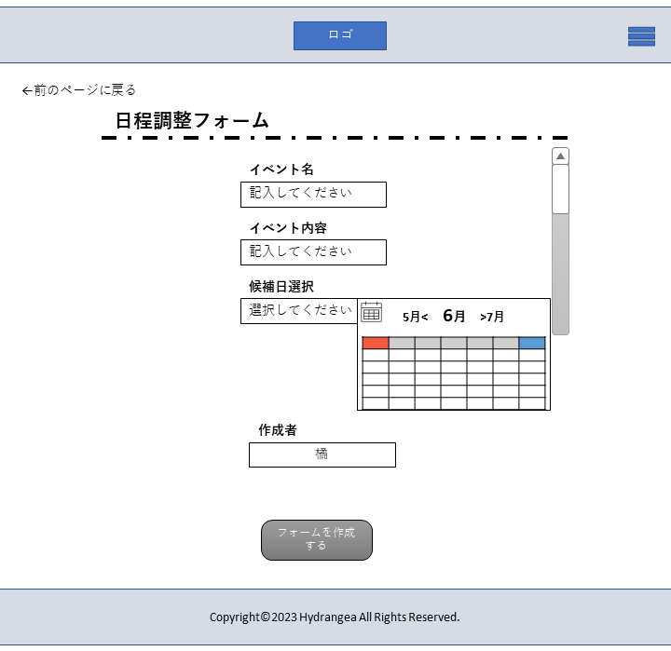
 | 画面設計

5
(A)

1

2

3

4

 | 機能設計

 |  |  | 1イベント・イベント詳細入力 ユーザーが入力する

 |  |  | 2)候補日選択 カレンダーボタンをタップして候補日を選択する

 |  |  | 3)作成者 アカウントに登録した名前を自動記入

 |  |  | 4)フォーム 入力した内容でフォームを作成する →作成され、受信者に送られたフォームサンプルが(A)

 |  |  | 5)前のページに戻るボタン 前のページ(検索結果表示画面)に遷移する

 | 項目定義書

 | No | 物理名 |  | 論理名 |  | 画面型 |  | データ型 | min | max | DBテーブル |  | DBカラム | 備考
 | 1 | event_name |  | イベント名 |  | textbox |  | string
 |  | event_detail |  | イベント内容 |  | textbox |  | string
 | 2 | event_date |  | イベント日程 |  | select |  | string
 | 3 | form_by |  | フォーム作成者 |  | textbox
 | 4 | form_make |  | フォーム作成ボタン |  | button
 | 5 | return_form |  | 前ページ |  | link

削除依頼画面
外部設計書 |  |  |  |  | 画面名 |  | 削除依頼画面 |  |  |  | 作成者 | 小森天恵 |  |  | 更新者
 |  |  |  |  | システム名 |  |  |  |  |  | 作成日 | 2023-06-08 |  |  | 更新日
 |  |  |  |  | 備考

 | 画面設計

4

1

2

3

 | 機能設計
 |  |  | 1)店確認 削除依頼をする店を表示する

 |  |  | 2)削除理由 削除依頼の理由をテキストボックスに入力する

 |  |  | 3)削除依頼 「削除依頼」ボタンで管理者に削除依頼のデータを送る

 |  |  | 4)ウィンドウを閉じて検索結果詳細画面に戻る

 | 項目定義書

 | No | 物理名 |  | 論理名 |  | 画面型 |  | データ型 | min | max | DBテーブル |  | DBカラム | 備考
 | 1 | delete_shop |  | 店確認 |  | textbox |  | String
 | 2 | reason_delete |  | 削除理由 |  | textbox |  | String |  | 200 | message |  | message
 | 3 | application_delete |  | 削除依頼申請 |  | link |  |  |  | 20 | message |  | title
 | 4 | close_delete |  | 閉じるボタン |  | link

削除依頼成功画面
外部設計書 |  |  |  |  | 画面名 |  | 削除依頼画面 |  |  |  | 作成者 | 小森天恵 |  |  | 更新者
 |  |  |  |  | システム名 |  |  |  |  |  | 作成日 | 2023-06-08 |  |  | 更新日
 |  |  |  |  | 備考

 | 画面設計

2

1

2

 | 機能設計

 |  |  | 1) 店の削除申請の成功を表示

 |  |  | 2)ウィンドウを閉じて検索結果詳細画面に戻る

 | 項目定義書

 | No | 物理名 |  | 論理名 |  | 画面型 |  | データ型 | min | max | DBテーブル |  | DBカラム | 備考
 | 1 | delete_success |  | 削除申請成功 |  | textbox |  | String
 | 2 | close_delete_success |  | 閉じるボタン |  | link

削除依頼失敗画面
外部設計書 |  |  |  |  | 画面名 |  | 削除依頼失敗画面 |  |  |  | 作成者 | 小森天恵 |  |  | 更新者
 |  |  |  |  | システム名 |  |  |  |  |  | 作成日 | 2023-06-08 |  |  | 更新日
 |  |  |  |  | 備考

 | 画面設計

2

1

2

 | 機能設計

 |  |  | 1) 店の削除申請の失敗を表示

 |  |  | 2)ウィンドウを閉じて検索結果詳細画面に戻る

 | 項目定義書

 | No | 物理名 |  | 論理名 |  | 画面型 |  | データ型 | min | max | DBテーブル |  | DBカラム | 備考
 | 1 | delete_fail |  | 削除申請失敗 |  | textbox |  | String
 | 2 | close_delete_fail |  | 閉じるボタン |  | link

店情報入力画面(登録）
外部設計書 |  |  |  |  |  | 画面名 |  | 店情報入力画面 |  |  |  |  |  | 作成者 | 御木太画 |  |  | 更新者
 |  |  |  |  |  | システム名 |  | Kanji Support |  |  |  |  |  | 作成日 | 2023-06-08 |  |  | 更新日
 |  |  |  |  |  | 備考
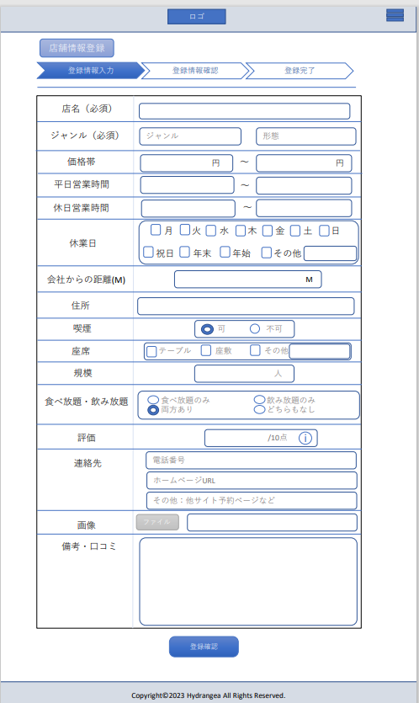

 | 画面設計

１
２
３
２´
３´
４
５
６
７
８
９
１０
１１
１２

１３
１４
１５
１６
19´
１７
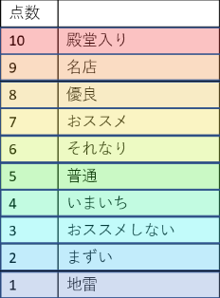

１８
１９
２０
２１
２２

２３
２４
２５

２６

 | 機能設計
 |  |  | メニュー画面の「店情報登録」項目をクリック時、このページへ遷移する。 |  |  |  |  |  |  |  |  |  |  |  | ６「平日開店時間ボックス」 |  |  |  | 12「会社距離ボックス」 | 18「飲み放題・食べ放題選択ボックス」 | 23「画像挿入ボックス」
 |  |  |  |  |  |  |  |  |  |  |  |  |  |  | 店舗の平日開店時間を入力する |  |  |  | 会社から店舗までの距離をメートル単位で入力する | 店舗の飲み放題食べ放題の有無を選択する
 |  |  | ヘッダー省略 |  |  |  |  |  |  |  |  |  |  |  | テキストボックス選択時ボックスの枠線が太く強調される |  |  |  | 入力内容は整数のみ | 該当の選択肢を選択する。複数選択可 | ファイルボタンをクリックすることでエクスプローラーが開き画像を選択することで挿入できる
 |  |  | 1「店名ボックス」 |  |  |  |  |  |  |  |  |  |  |  | 入力内容は０～２４のみ |  |  |  | テキストボックス選択時ボックスの枠線が太く強調される
 |  |  | 登録する店舗の名称を入力する
 |  |  | テキストボックス選択時ボックスの枠線が太く強調される |  |  |  |  |  |  |  |  |  |  |  |  |  |  |  |  | 19「評価点ボックス」
 |  |  | テキストボックスの入力内容に制限はなし 時数上限は50文字程度 |  |  |  |  |  |  |  |  |  |  |  | 7「平日閉店時間ボックス」 |  |  |  | 13「店舗住所ボックス」 | 店舗のの個人的な評価を10段階で選択する | 24「画像情報ボックス」
 |  |  |  |  |  |  |  |  |  |  |  |  |  |  | 店舗の平日閉店時間を入力する |  |  |  | 店舗の住所を入力する | 入力内容は１～10のみ | 上記で挿入した店舗情報に関連する画像のURLを表示する
 |  |  |  |  |  |  |  |  |  |  |  |  |  |  | テキストボックス選択時ボックスの枠線が太く強調される |  |  |  | 入力内容に制限なし | 19´のプルダウンメニューより選択する
 |  |  | 2「ジャンルボックス」 |  |  |  |  |  |  |  |  |  |  |  | 入力内容は０～２４のみ |  |  |  | テキストボックス選択時ボックスの枠線が太く強調される | テキストボックス選択時ボックスの枠線が太く強調される
 |  |  | 店舗のジャンルを選択する |  |  |  |  |  |  |  |  |  |  |  |  |  |  |  |  |  | 25「備考・口コミ入力ボックス」
 |  |  | テキストボックス選択時ボックスの枠線が太く強調され２´のプルダウンメニューが展開される。 |  |  |  |  |  |  |  |  |  |  |  |  |  |  |  |  |  | 備考、口コミを入力するボックス
 |  |  | 2´のプルダウンメニューにカーソルを合わせるとその項目が反転表示に変化する。 |  |  |  |  |  |  |  |  |  |  |  | 8「休日開店時間ボックス」 |  |  |  | 14「喫煙可否ボックス」 | 20「連絡先電話番号入力ボックス」 | 入力内容に制限なし
 |  |  | プルダウンメニューの項目をクリックするとテキストボックスにその項目が挿入される |  |  |  |  |  |  |  |  |  |  |  | 店舗の休日開店時間を入力する |  |  |  | 店舗の喫煙可否を選択する | 店舗の電話番号を入力する | テキストボックス選択時ボックスの枠線が太く強調される
 |  |  | 未選択時はジャンルと表示 |  |  |  |  |  |  |  |  |  |  |  | テキストボックス選択時ボックスの枠線が太く強調される |  |  |  | 選択欄から該当するラジオボタンを選択する。複数選択不可 | 入力内容は最大14桁の整数
 |  |  |  |  |  |  |  |  |  |  |  |  |  |  | 入力内容は０～２４のみ |  |  |  |  | テキストボックス選択時ボックスの枠線が太く強調される
 |  |  | 3「形態ボックス」 |  |  |  |  |  |  |  |  |  |  |  |  |  |  |  |  |  | 26「登録確認ボタン」
 |  |  | 店舗の様式を選択する |  |  |  |  |  |  |  |  |  |  |  |  |  |  |  | 15「座席様式選択ボックス」 |  | 必要事項を入力後ボタンをクリックすることで登録確認ページへ遷移する
 |  |  | テキストボックス選択時ボックスの枠線が太く強調され３´のプルダウンメニューが展開される。 |  |  |  |  |  |  |  |  |  |  |  | 9「休日閉店時間ボックス」 |  |  |  | 店舗の座席の様式を選択する | 21「店舗ホームページURL入力ボックス」 | 店名とジャンル項目が空白の場合上部から警告ダイアログが表示され、ページ遷移しない
 |  |  | 3´のプルダウンメニューにカーソルを合わせるとその項目が反転表示に変化する。 |  |  |  |  |  |  |  |  |  |  |  | 店舗の休日閉店時間を入力する |  |  |  | 選択欄から該当するチェックボックスを選択する。複数選択可能 | 店舗のホームページURLを入力する | その他整数欄に少数や文字が入力されている場合も同様に警告ダイアログが表示される。
 |  |  | プルダウンメニューの項目をクリックするとテキストボックスにその項目が挿入される |  |  |  |  |  |  |  |  |  |  |  | テキストボックス選択時ボックスの枠線が太く強調される |  |  |  |  | 入力内容は制限なし | カーソルを載せることで色調反転する
 |  |  | 未選択時は形態と表示 |  |  |  |  |  |  |  |  |  |  |  | 入力内容は０～２４のみ |  |  |  |  | テキストボックス選択時ボックスの枠線が太く強調される
 |  |  |  |  |  |  |  |  |  |  |  |  |  |  |  |  |  |  | 16「その他座席様式入力ボックス」
 |  |  | ４「価格下限ボックス」 |  |  |  |  |  |  |  |  |  |  |  |  |  |  |  | 上記の選択肢でその他を選択した場合ボックスに入力する
 |  |  |  | 店舗における一人当たりの使用金額の大まかな下限を入力する |  |  |  |  |  |  |  |  |  |  | 10「休業日選択ボックス」 |  |  |  |  | 22「その他連絡先入力ボックス」
 |  |  |  | テキストボックス選択時ボックスの枠線が太く強調される |  |  |  |  |  |  |  |  |  |  | 店舗の休業日を選択する |  |  |  |  | 他サイトの予約ページURLなどを入力する
 |  |  |  | 入力内容は整数のみ |  |  |  |  |  |  |  |  |  |  | 選択欄から該当する曜日等のチェックボックスを選択する。複数選択可能 |  |  |  | 17「規模ボックス」 | 入力内容は制限なし
 |  |  |  |  |  |  |  |  |  |  |  |  |  |  |  |  |  |  | 店舗を利用できるおおよその人数を入力する | テキストボックス選択時ボックスの枠線が太く強調される
 |  |  | ５「価格上限ボックス」 |  |  |  |  |  |  |  |  |  |  |  |  |  |  |  | 入力内容は整数のみ
 |  |  |  | 店舗における一人当たりの使用金額の大まかな上限を入力する |  |  |  |  |  |  |  |  |  |  | 11「その他休業日入力ボックス」
 |  |  |  | テキストボックス選択時ボックスの枠線が太く強調される |  |  |  |  |  |  |  |  |  |  | 上記以外に店舗の休業日がある場合はここに入力する
 |  |  |  | 入力内容は整数のみ |  |  |  |  |  |  |  |  |  |  | テキストボックス選択時ボックスの枠線が太く強調される

 | 項目定義書

 | No |  | 物理名 |  | 論理名 |  | 画面型 |  | データ型 | min |  | max |  | DBテーブル |  | DBカラム | 備考
 |  | 1 | shop_name |  | 店名 |  | Textbox |  | varchar |  | 0 |  | 30 | shop |  | shop_name
 |  | 2 | genre |  | ジャンル |  | Textbox |  | varchar |  | 0 |  | 30 | shop |  | genre
 |  | 3 | genre_form |  | 形態 |  | Textbox |  | varchar |  | 0 |  | 30 | shop |  | genre_form
 |  | 4 | price_max |  | 価格帯(大) |  | Textbox |  | int |  |  |  |  | shop |  | price_max
 |  | 5 | price_min |  | 価格帯(小) |  | Textbox |  | int |  |  |  |  | shop |  | price_min
 |  | 6 | open_hei |  | 平日OPEN |  | Textbox |  | time |  |  |  |  | shop |  | open_hei
 |  | 7 | close_hei |  | 平日CLOSE |  | Textbox |  | time |  |  |  |  | shop |  | close_hei
 |  | 8 | open_kyu |  | 休日OPEN |  | Textbox |  | time |  |  |  |  | shop |  | open_kyu
 |  | 9 | close_kyu |  | 休日CLOSE |  | Textbox |  | time |  |  |  |  | shop |  | close_kyu
 |  | 10 | holiday |  | 休業日 |  | checkbox |  | boolean |  |  |  |  | shop |  | holiday
 |  | 11 | holiday_other |  | その他休業日 |  | Textbox |  | varchar |  |  |  |  | shop |  | holiday_other
 |  | 12 | distance |  | 会社からの距離 |  | Textbox |  | int |  |  |  |  | shop |  | distance
 |  | 13 | address |  | 住所 |  | Textbox |  | varchar |  | 0 |  | 50 | shop |  | address
 |  | 14 | tabaco |  | 喫煙 |  | Radiobuttan |  | varchar |  | 0 |  | 5 | shop |  | tabaco
 |  | 15 | sheet_ |  | 座席 |  | checkbox |  | boolean |  |  |  |  | shop |  | sheet_
 |  | 16 | sheet_other |  | その他座席様式 |  | Textbox |  | varchar |  |  |  |  | shop |  | sheet_other
 |  | 17 | capacity |  | 店舗規模 |  | Textbox |  | int |  |  |  |  | shop |  | capacity
 |  | 18 | eat_drink |  | 飲み、食べ放題 |  | Radiobuttan |  | varchar |  | 0 |  | 10 | shop |  | eat_drink
 |  | 19 | score |  | 評価点 |  | Textbox |  | int |  | 1 |  | 10 | shop |  | score
 |  | 20 | tel |  | 電話番号 |  | Textbox |  | varchar |  | 0 |  | 20 | shop |  | tel
 |  | 21 | homepage |  | ホームページURL |  | Textbox |  | varchar |  | 0 |  | 100 | shop |  | homepage
 |  | 22 | other |  | その他入力先 |  | Textbox |  | varchar |  | 0 |  | 100 | shop |  | other
 |  | 23 | photo_b |  | 画像挿入ボタン |  | button
 |  | 24 | photo_info |  | 画像情報 |  | Textbox |  | varchar |  | 0 |  | 50 | shop |  | photo_info
 |  | 25 | remarks_shop |  | 備考 |  | Textbox |  | varchar |  | 0 |  | 200 | shop |  | remarks_shop
 |  | 26 | register_confir_b |  | 登録確認ボタン |  | button

店情報確認画面（登録）
外部設計書 |  |  |  |  | 画面名 |  | 店情報確認画面 |  |  |  | 作成者 | 御木太画 |  |  | 更新者
 |  |  |  |  | システム名 |  | Kanji Support |  |  |  | 作成日 | 2023-06-09 |  |  | 更新日
 |  |  |  |  | 備考

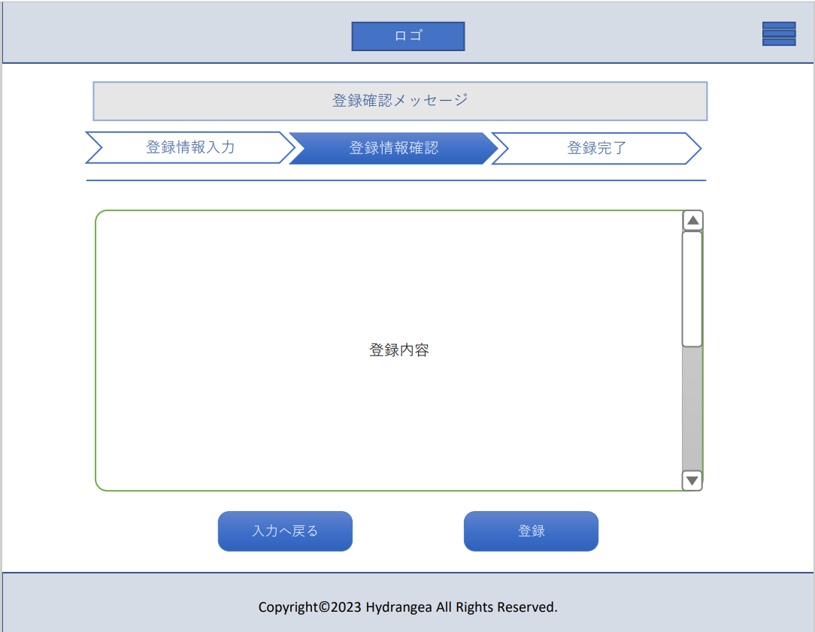
 | 画面設計

２
２´
３´
１
７
８
９
１０
１１
１２

１３

３
４

１４
１５
１６
２８
１７
１８

１９
２０
２１
２２
 | 機能設計
 |  |  | メニュー画面の「店情報登録」項目をクリック時、このページへ遷移する。
２３
２４
２５
２６
 |  |  | ヘッダー省略
 |  |  | 1「登録内容ボックス」
 |  |  | 店情報入力画面を表示する

 |  |  | 2「スクロールバー」
 |  |  | 登録内容ボックスに適応した長さにスクロールする

２７
 |  |  | ３「入力画面移動ボタン」
 |  |  | クリックすることで入力画面へ移動する
 |  |  | 選択時に色調反転

 |  |  | ４「登録ボタン」
 |  |  | クリックすることで店情報入力画面で入力した内容をデータベースに登録する
 |  |  | 選択時に色調反転

 | 項目定義書

 | No |  | 物理名 | 論理名 |  | 画面型 |  | データ型 | min | max | DBテーブル |  | DBカラム | 備考
 |  | 1 | registered_content | 登録内容 |  | Image
 |  | 2 | scrollbar | スクロールバー |  | Overflow
 |  | 3 | inputscreen_b | 入力画面ボタン |  | button
 |  | 4 | register_b | 登録ボタン |  | button

店情報完了画面 （登録）
外部設計書 |  |  |  |  | 画面名 |  | 店情報確認画面 |  |  |  | 作成者 | 御木太画 |  |  | 更新者
 |  |  |  |  | システム名 |  | Kanji Support |  |  |  | 作成日 | 2023-06-09 |  |  | 更新日
 |  |  |  |  | 備考

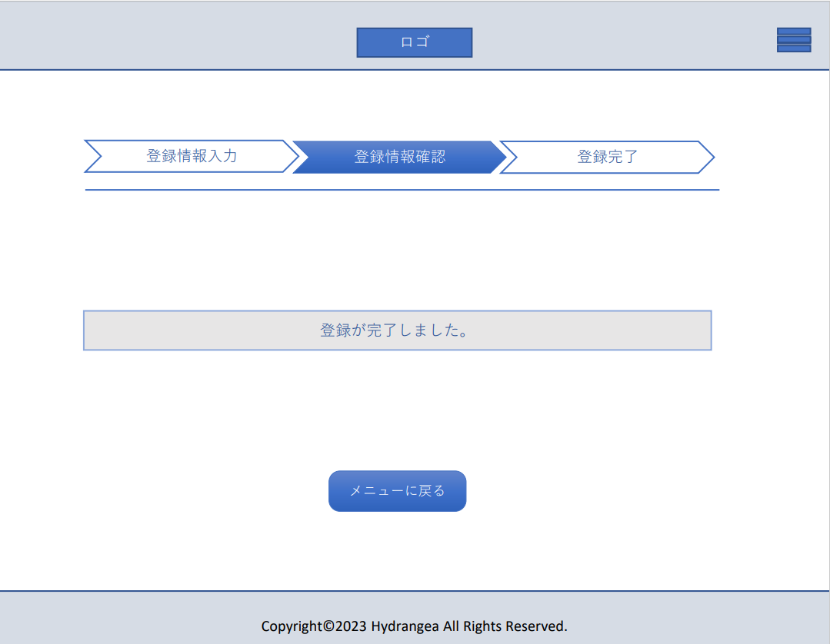
 | 画面設計

１

１４
１５
１６
２８
１７
１８

１９
２０
２１
 | 機能設計
２２
２３
２４
２５
２６
 |  |  | 1「メニュー移動ボタン」
 |  |  | クリックでメニュー画面へ遷移する
 |  |  | クリック時に色調反転

２７

 | 項目定義書

 | No |  | 物理名 | 論理名 |  | 画面型 |  | データ型 | min | max | DBテーブル |  | DBカラム | 備考
 |  | 1 | menuscreen_b | メニュー移動ボタン |  | button

店情報失敗画面 (更新)
外部設計書 |  |  |  |  | 画面名 |  | 店情報確認画面 |  |  |  | 作成者 | 御木太画 |  |  | 更新者
 |  |  |  |  | システム名 |  | Kanji Support |  |  |  | 作成日 | 2023-06-09 |  |  | 更新日
 |  |  |  |  | 備考

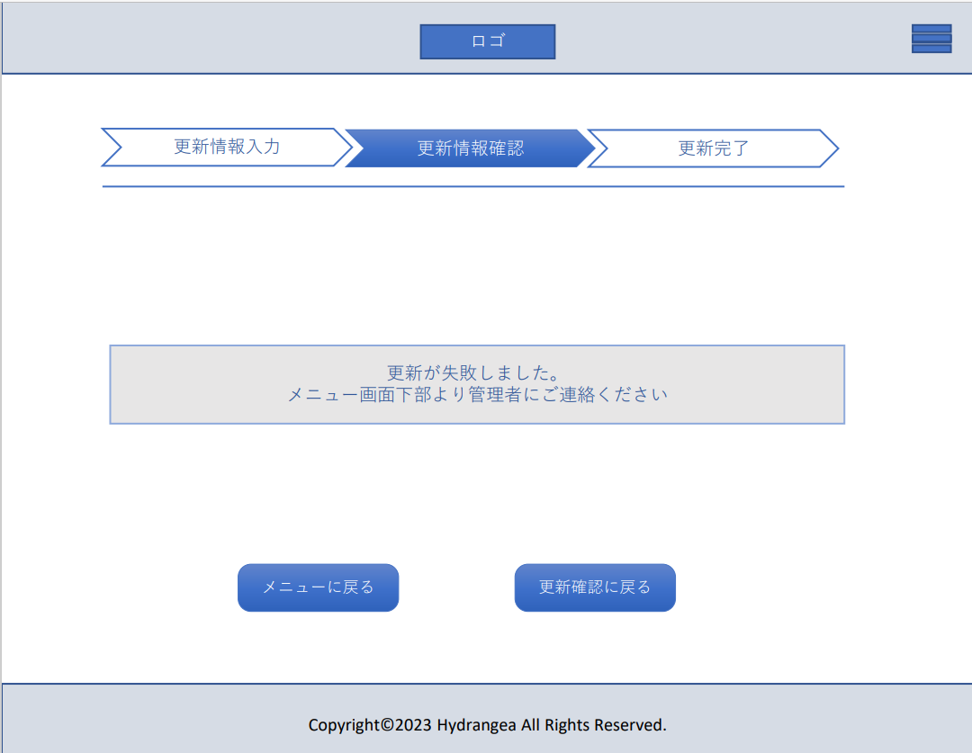
 | 画面設計

１
２

１９
２０
２１
２２
 | 機能設計
 |  |  | メニュー画面の「店情報登録」項目をクリック時、このページへ遷移する。
２３
２４
２５
 |  |  | ヘッダー省略 | フッダー省略
２６

２７
 |  |  | 1「メニュー移動ボタン」
 |  |  | クリックでメニュー画面へ遷移する
 |  |  | クリック時に色調反転

 |  |  | 2「更新確認移動ボタン」
 |  |  | クリックで登録確認画面へ遷移する
 |  |  | クリック時に色調反転

 | 項目定義書

 | No |  | 物理名 | 論理名 |  | 画面型 |  | データ型 | min | max | DBテーブル |  | DBカラム | 備考
 |  | 1 | menuscreen_b | メニュー移動ボタン |  | button
 |  | 2 | searchscreen_b | 検索移動ボタン |  | button
 |  | 3 | update_confir_b | 更新確認ボタン |  | button

店情報入力画面 (更新)
外部設計書 |  |  |  |  |  | 画面名 |  | 店情報入力画面 |  |  |  |  |  | 作成者 | 御木太画 |  |  | 更新者
 |  |  |  |  |  | システム名 |  | Kanji Support |  |  |  |  |  | 作成日 | 2023-06-08 |  |  | 更新日
 |  |  |  |  |  | 備考
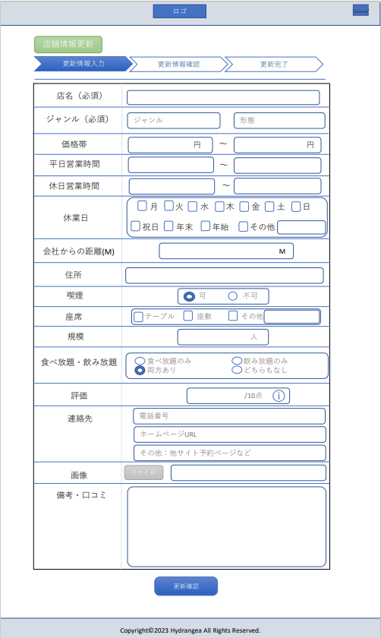

 | 画面設計

１
２
３
２´
３´
４
５
６
７
８
９
１０
１１
１２

１３
１４
１５
１６
19´
１７
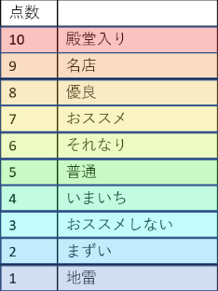

１８
１９
２０
２１
２２

２３
２４
２５

２６

 | 機能設計
 |  |  | メニュー画面の「店情報登録」項目をクリック時、このページへ遷移する。 |  |  |  |  |  |  |  |  |  |  |  | ６「平日開店時間ボックス」 |  |  |  | 12「距離ボックス」 | 18「飲み放題・食べ放題選択ボックス」 | 23「画像挿入ボックス」
 |  |  |  |  |  |  |  |  |  |  |  |  |  |  | 店舗の平日開店時間を入力する |  |  |  | 会社から店舗までの距離をメートル単位で入力する | 店舗の飲み放題食べ放題の有無を選択する
 |  |  | ヘッダー省略 |  |  |  |  |  |  |  |  |  |  |  | テキストボックス選択時ボックスの枠線が太く強調される |  |  |  | 入力内容は整数のみ | 該当の選択肢を選択する。複数選択可 | ファイルボタンをクリックすることでエクスプローラーが開き画像を選択することで挿入できる
 |  |  | 1「店名ボックス」 |  |  |  |  |  |  |  |  |  |  |  | 入力内容は０～２４のみ |  |  |  | テキストボックス選択時ボックスの枠線が太く強調される
 |  |  | 登録する店舗の名称を入力する
 |  |  | テキストボックス選択時ボックスの枠線が太く強調される |  |  |  |  |  |  |  |  |  |  |  |  |  |  |  |  | 19「評価点ボックス」
 |  |  | テキストボックスの入力内容に制限はなし 時数上限は50文字程度 |  |  |  |  |  |  |  |  |  |  |  | 7「平日閉店時間ボックス」 |  |  |  | 13「住所ボックス」 | 店舗のの個人的な評価を10段階で選択する | 24「画像詳細ボックス」
 |  |  |  |  |  |  |  |  |  |  |  |  |  |  | 店舗の平日閉店時間を入力する |  |  |  | 店舗の住所を入力する | 入力内容は１～10のみ | 上記で挿入した店舗情報に関連する画像のURLを表示する
 |  |  |  |  |  |  |  |  |  |  |  |  |  |  | テキストボックス選択時ボックスの枠線が太く強調される |  |  |  | 入力内容に制限なし | 19´のプルダウンメニューより選択する
 |  |  | 2「ジャンルボックス」 |  |  |  |  |  |  |  |  |  |  |  | 入力内容は０～２４のみ |  |  |  | テキストボックス選択時ボックスの枠線が太く強調される | テキストボックス選択時ボックスの枠線が太く強調される
 |  |  | 店舗のジャンルを選択する |  |  |  |  |  |  |  |  |  |  |  |  |  |  |  |  |  | 25「備考・口コミ入力ボックス」
 |  |  | テキストボックス選択時ボックスの枠線が太く強調され２´のプルダウンメニューが展開される。 |  |  |  |  |  |  |  |  |  |  |  |  |  |  |  |  |  | 備考、口コミを入力するボックス
 |  |  | 2´のプルダウンメニューにカーソルを合わせるとその項目が反転表示に変化する。 |  |  |  |  |  |  |  |  |  |  |  | 8「休日開店時間ボックス」 |  |  |  | 14「喫煙可否ボックス」 | 20「連絡先電話番号入力ボックス」 | 入力内容に制限なし
 |  |  | プルダウンメニューの項目をクリックするとテキストボックスにその項目が挿入される |  |  |  |  |  |  |  |  |  |  |  | 店舗の休日開店時間を入力する |  |  |  | 店舗の喫煙可否を選択する | 店舗の電話番号を入力する | テキストボックス選択時ボックスの枠線が太く強調される
 |  |  | 未選択時はジャンルと表示 |  |  |  |  |  |  |  |  |  |  |  | テキストボックス選択時ボックスの枠線が太く強調される |  |  |  | 選択欄から該当するラジオボタンを選択する。複数選択不可 | 入力内容は最大14桁の整数
 |  |  |  |  |  |  |  |  |  |  |  |  |  |  | 入力内容は０～２４のみ |  |  |  |  | テキストボックス選択時ボックスの枠線が太く強調される
 |  |  | 3「形態ボックス」 |  |  |  |  |  |  |  |  |  |  |  |  |  |  |  |  |  | 26「更新確認ボタン」
 |  |  | 店舗の様式を選択する |  |  |  |  |  |  |  |  |  |  |  |  |  |  |  | 15「座席選択ボックス」 |  | 必要事項を入力後ボタンをクリックすることで更新確認ページへ遷移する
 |  |  | テキストボックス選択時ボックスの枠線が太く強調され３´のプルダウンメニューが展開される。 |  |  |  |  |  |  |  |  |  |  |  | 9「休日閉店時間ボックス」 |  |  |  | 店舗の座席の様式を選択する | 21「店舗ホームページURL入力ボックス」 | 店名とジャンル項目が空白の場合上部から警告ダイアログが表示され、ページ遷移しない
 |  |  | 3´のプルダウンメニューにカーソルを合わせるとその項目が反転表示に変化する。 |  |  |  |  |  |  |  |  |  |  |  | 店舗の休日閉店時間を入力する |  |  |  | 選択欄から該当するチェックボックスを選択する。複数選択可能 | 店舗のホームページURLを入力する | その他整数欄に少数や文字が入力されている場合も同様に警告ダイアログが表示される。
 |  |  | プルダウンメニューの項目をクリックするとテキストボックスにその項目が挿入される |  |  |  |  |  |  |  |  |  |  |  | テキストボックス選択時ボックスの枠線が太く強調される |  |  |  |  | 入力内容は制限なし | カーソルを載せることで色調反転する
 |  |  | 未選択時は形態と表示 |  |  |  |  |  |  |  |  |  |  |  | 入力内容は０～２４のみ |  |  |  |  | テキストボックス選択時ボックスの枠線が太く強調される
 |  |  |  |  |  |  |  |  |  |  |  |  |  |  |  |  |  |  | 16「座席入力ボックス」
 |  |  | ４「価格下限ボックス」 |  |  |  |  |  |  |  |  |  |  |  |  |  |  |  | 上記の選択肢でその他を選択した場合ボックスに入力する
 |  |  |  | 店舗における一人当たりの使用金額の大まかな下限を入力する |  |  |  |  |  |  |  |  |  |  | 10「休業日選択ボックス」 |  |  |  |  | 22「その他連絡先入力ボックス」
 |  |  |  | テキストボックス選択時ボックスの枠線が太く強調される |  |  |  |  |  |  |  |  |  |  | 店舗の休業日を選択する |  |  |  |  | 他サイトの予約ページURLなどを入力する
 |  |  |  | 入力内容は整数のみ |  |  |  |  |  |  |  |  |  |  | 選択欄から該当する曜日等のチェックボックスを選択する。複数選択可能 |  |  |  | 17「規模ボックス」 | 入力内容は制限なし
 |  |  |  |  |  |  |  |  |  |  |  |  |  |  |  |  |  |  | 店舗を利用できるおおよその人数を入力する | テキストボックス選択時ボックスの枠線が太く強調される
 |  |  | ５「価格上限ボックス」 |  |  |  |  |  |  |  |  |  |  |  |  |  |  |  | 入力内容は整数のみ
 |  |  |  | 店舗における一人当たりの使用金額の大まかな上限を入力する |  |  |  |  |  |  |  |  |  |  | 11「休業日入力ボックス」
 |  |  |  | テキストボックス選択時ボックスの枠線が太く強調される |  |  |  |  |  |  |  |  |  |  | 上記以外に店舗の休業日がある場合はここに入力する
 |  |  |  | 入力内容は整数のみ |  |  |  |  |  |  |  |  |  |  | テキストボックス選択時ボックスの枠線が太く強調される

 | 項目定義書

 | No |  | 物理名 |  | 論理名 |  | 画面型 |  | データ型 | min |  | max |  | DBテーブル |  | DBカラム | 備考
 |  | 1 | shop_name |  | 店名 |  | Textbox |  | varchar |  | 0 |  | 30 | shop |  | shop_name
 |  | 2 | genre |  | ジャンル |  | Textbox |  | varchar |  | 0 |  | 30 | shop |  | genre
 |  | 3 | genre_form |  | 形態 |  | Textbox |  | varchar |  | 0 |  | 30 | shop |  | genre_form
 |  | 4 | price_max |  | 価格帯(大) |  | Textbox |  | int |  |  |  |  | shop |  | price_max
 |  | 5 | price_min |  | 価格帯(小) |  | Textbox |  | int |  |  |  |  | shop |  | price_min
 |  | 6 | open_hei |  | 平日OPEN |  | Textbox |  | time |  |  |  |  | shop |  | open_hei
 |  | 7 | close_hei |  | 平日CLOSE |  | Textbox |  | time |  |  |  |  | shop |  | close_hei
 |  | 8 | open_kyu |  | 休日OPEN |  | Textbox |  | time |  |  |  |  | shop |  | open_kyu
 |  | 9 | close_kyu |  | 休日CLOSE |  | Textbox |  | time |  |  |  |  | shop |  | close_kyu
 |  | 10 | holiday |  | 休業日 |  | checkbox |  | boolean |  |  |  |  | shop |  | holiday | データべースでは項目ごとに分けられている
 |  | 11 | holiday_ |  | その他休業日 |  | Textbox |  | varchar |  |  |  |  | shop |  | holiday_other
 |  | 12 | distance |  | 会社からの距離 |  | Textbox |  | int |  |  |  |  | shop |  | distance
 |  | 13 | address |  | 住所 |  | Textbox |  | varchar |  | 0 |  | 50 | shop |  | address
 |  | 14 | tabaco |  | 喫煙 |  | Radiobuttan |  | varchar |  | 0 |  | 5 | shop |  | tabaco
 |  | 15 | sheet_ |  | 座席 |  | checkbox |  | boolean |  |  |  |  | shop |  | sheet_ | データべースでは項目ごとに分けられている
 |  | 16 | sheet_ |  | その他座席様式 |  | Textbox |  | varchar |  |  |  |  | shop |  | sheet_other
 |  | 17 | capacity |  | 店舗規模 |  | Textbox |  | int |  |  |  |  | shop |  | capacity
 |  | 18 | eat_drink |  | 飲み、食べ放題 |  | Radiobuttan |  | varchar |  | 0 |  | 10 | shop |  | eat_drink
 |  | 19 | score |  | 評価点 |  | Textbox |  | int |  |  |  |  | shop |  | score
 |  | 20 | tel |  | 電話番号 |  | Textbox |  | varchar |  | 0 |  | 20 | shop |  | tel
 |  | 21 | homepage |  | ホームページURL |  | Textbox |  | varchar |  | 0 |  | 100 | shop |  | homepage
 |  | 22 | other |  | その他入力先 |  | Textbox |  | varchar |  | 0 |  | 100 | shop |  | other
 |  | 23 | photo_b |  | 画像挿入ボタン |  | button |  |  |  |  |  |  | shop |  | photo_b
 |  | 24 | photo_info |  | 画像情報 |  | Textbox |  | varchar |  | 0 |  | 50 | shop |  | photo_info
 |  | 25 | remarks_shop |  | 備考 |  | Textbox |  | varchar |  | 0 |  | 200 | shop |  | remarks_shop
 |  | 26 | update_confir_b |  | 更新確認ボタン |  | button |  |  |  |  |  |  |  |  | update_confir_b

店情報確認画面 (更新)
外部設計書 |  |  |  |  | 画面名 |  | 店情報確認画面 |  |  |  | 作成者 | 御木太画 |  |  | 更新者
 |  |  |  |  | システム名 |  | Kanji Support |  |  |  | 作成日 | 2023-06-09 |  |  | 更新日
 |  |  |  |  | 備考

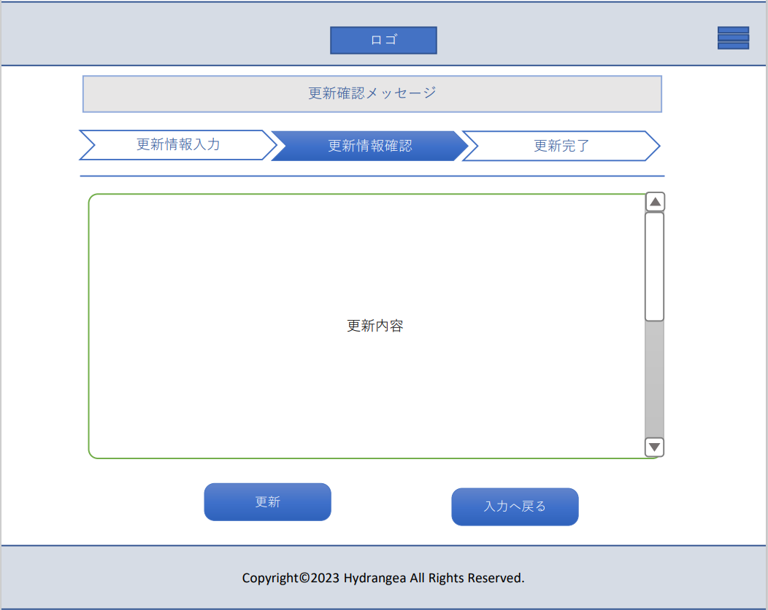
 | 画面設計

２
１

３
４

１４
１５
１６
２８
１７
１８

１９
２０
２１
２２
 | 機能設計
 |  |  | メニュー画面の「店情報登録」項目をクリック時、このページへ遷移する。
２３
２４
２５
２６
 |  |  | ヘッダー省略
 |  |  | 1「更新内容ボックス」
 |  |  | 店情報入力画面を表示する

 |  |  | 2「スクロールバー」
 |  |  | 登録内容ボックスに適応した長さにスクロールする

２７
 |  |  | ３「入力画面移動ボタン」
 |  |  | クリックすることで入力画面へ移動する
 |  |  | 選択時に色調反転

 |  |  | ４「更新ボタン」
 |  |  | クリックすることで店情報入力画面で入力した内容をデータベースに登録する
 |  |  | 選択時に色調反転

 | 項目定義書

 | No |  | 物理名 | 論理名 |  | 画面型 |  | データ型 | min | max | DBテーブル |  | DBカラム | 備考
 |  | 1 | update_content | 更新内容 |  | Image
 |  | 2 | scrollbar | スクロールバー |  | Overflow
 |  | 3 | inputscreen_b | 入力画面ボタン |  | butoon
 |  | 4 | update_b | 更新ボタン |  | butoon

店情報失敗画面 (更新)
外部設計書 |  |  |  |  | 画面名 |  | 店情報確認画面 |  |  |  | 作成者 | 御木太画 |  |  | 更新者
 |  |  |  |  | システム名 |  | Kanji Support |  |  |  | 作成日 | 2023-06-09 |  |  | 更新日
 |  |  |  |  | 備考

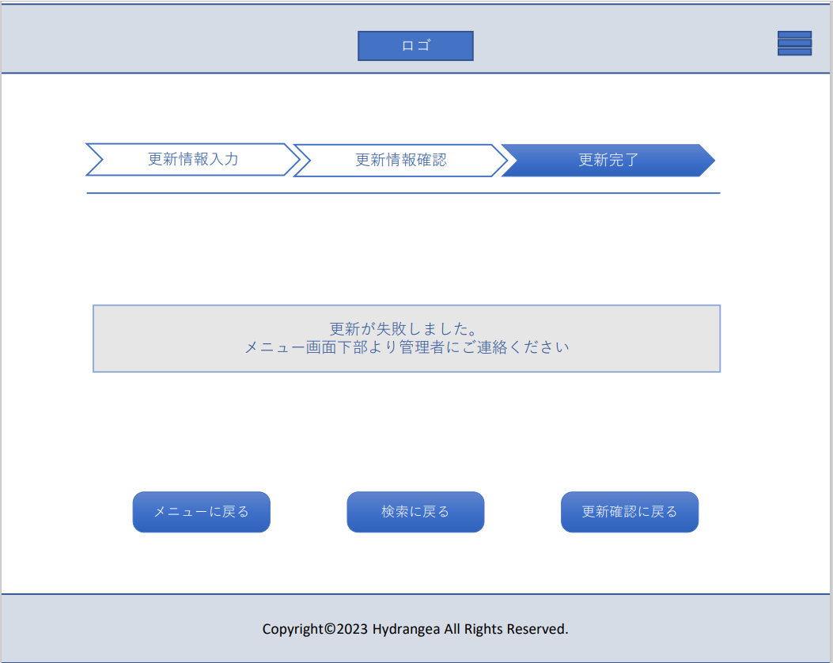
 | 画面設計

１
２
３

１９
２０
２１
２２
 | 機能設計
 |  |  | メニュー画面の「店情報登録」項目をクリック時、このページへ遷移する。
２３
２４
２５
 |  |  | ヘッダー省略 | フッダー省略
２６

２７
 |  |  | 1「メニュー移動ボタン」
 |  |  | クリックでメニュー画面へ遷移する
 |  |  | クリック時に色調反転

 |  |  | 2「検索移動ボタン」
 |  |  | クリックで検索画面へ遷移する
 |  |  | クリック時に色調反転

 |  |  | 3「更新確認移動ボタン」
 |  |  | クリックで登録確認画面へ遷移する
 |  |  | クリック時に色調反転

 | 項目定義書

 | No |  | 物理名 | 論理名 |  | 画面型 |  | データ型 | min | max | DBテーブル |  | DBカラム | 備考
 |  | 1 | menuscreen_b | メニュー移動ボタン |  | button
 |  | 2 | searchscreen_b | 検索移動ボタン |  | button
 |  | 3 | update_confir_b | 更新確認ボタン |  | button

店情報完了画面 (更新)
外部設計書 |  |  |  |  |  | 画面名 |  | 店情報確認画面 |  |  |  | 作成者 | 御木太画 |  |  | 更新者
 |  |  |  |  |  | システム名 |  | Kanji Support |  |  |  | 作成日 | 2023-06-09 |  |  | 更新日
 |  |  |  |  |  | 備考

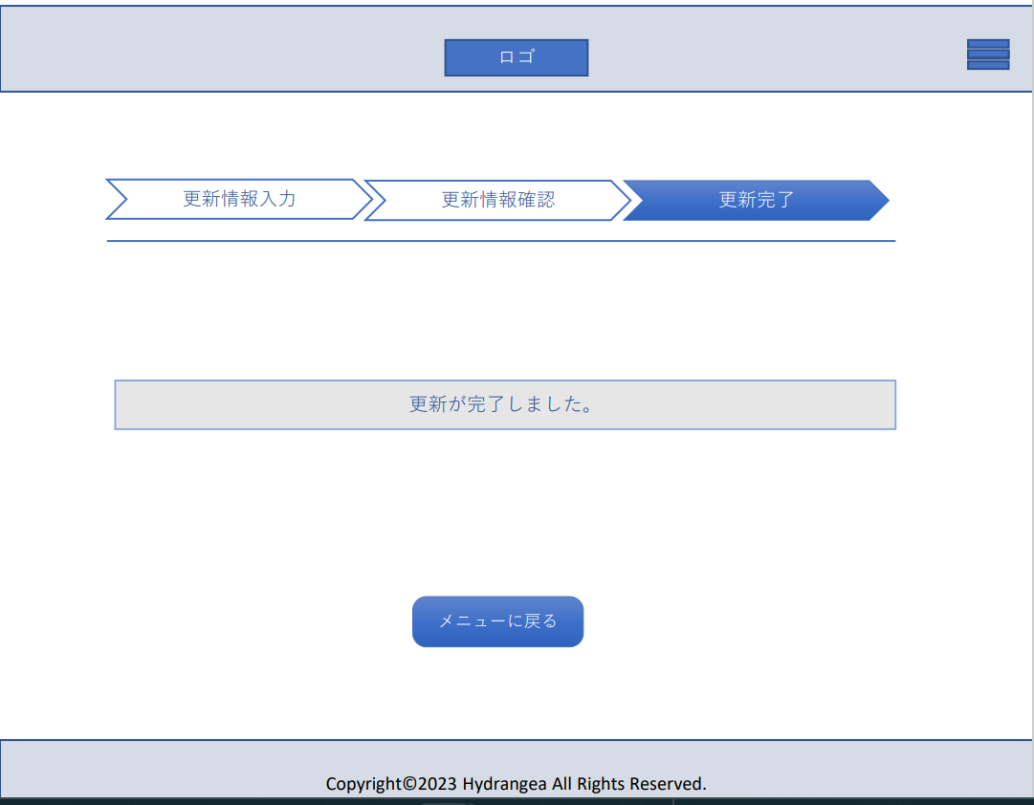
 | 画面設計

２´
３´
５
６
７
８
９
１０
１１
１２

１
１３

１４
１５
１６
２８
１７
１８

１９
２０
２１
 | 機能設計
２２
２３
２４
２５
２６
 |  |  | 1「メニュー移動ボタン」
 |  |  | クリックでメニュー画面へ遷移する
 |  |  | クリック時に色調反転

２７

 |  |  |  | 入力内容は整数のみ |  |  |  |  |  |  |  |  | テキストボックス選択時ボックスの枠線が太く強調される

 | 項目定義書

 | No |  | 物理名 |  | 論理名 |  | 画面型 |  | データ型 | min | max | DBテーブル |  | DBカラム | 備考
 |  | 1 | menuscreen_b |  | メニュー移動ボタン |  | button
 |  | 2 | searchscreen_b |  | 検索移動ボタン |  | button

カレンダー
外部設計書 |  |  |  |  | 画面名 |  | カレンダーページ |  |  |  | 作成者 | 久保 弦太 |  |  | 更新者
 |  |  |  |  | システム名 |  |  |  |  |  | 作成日 | 2023-06-08 |  |  | 更新日
 |  |  |  |  | 備考

 | 画面設計

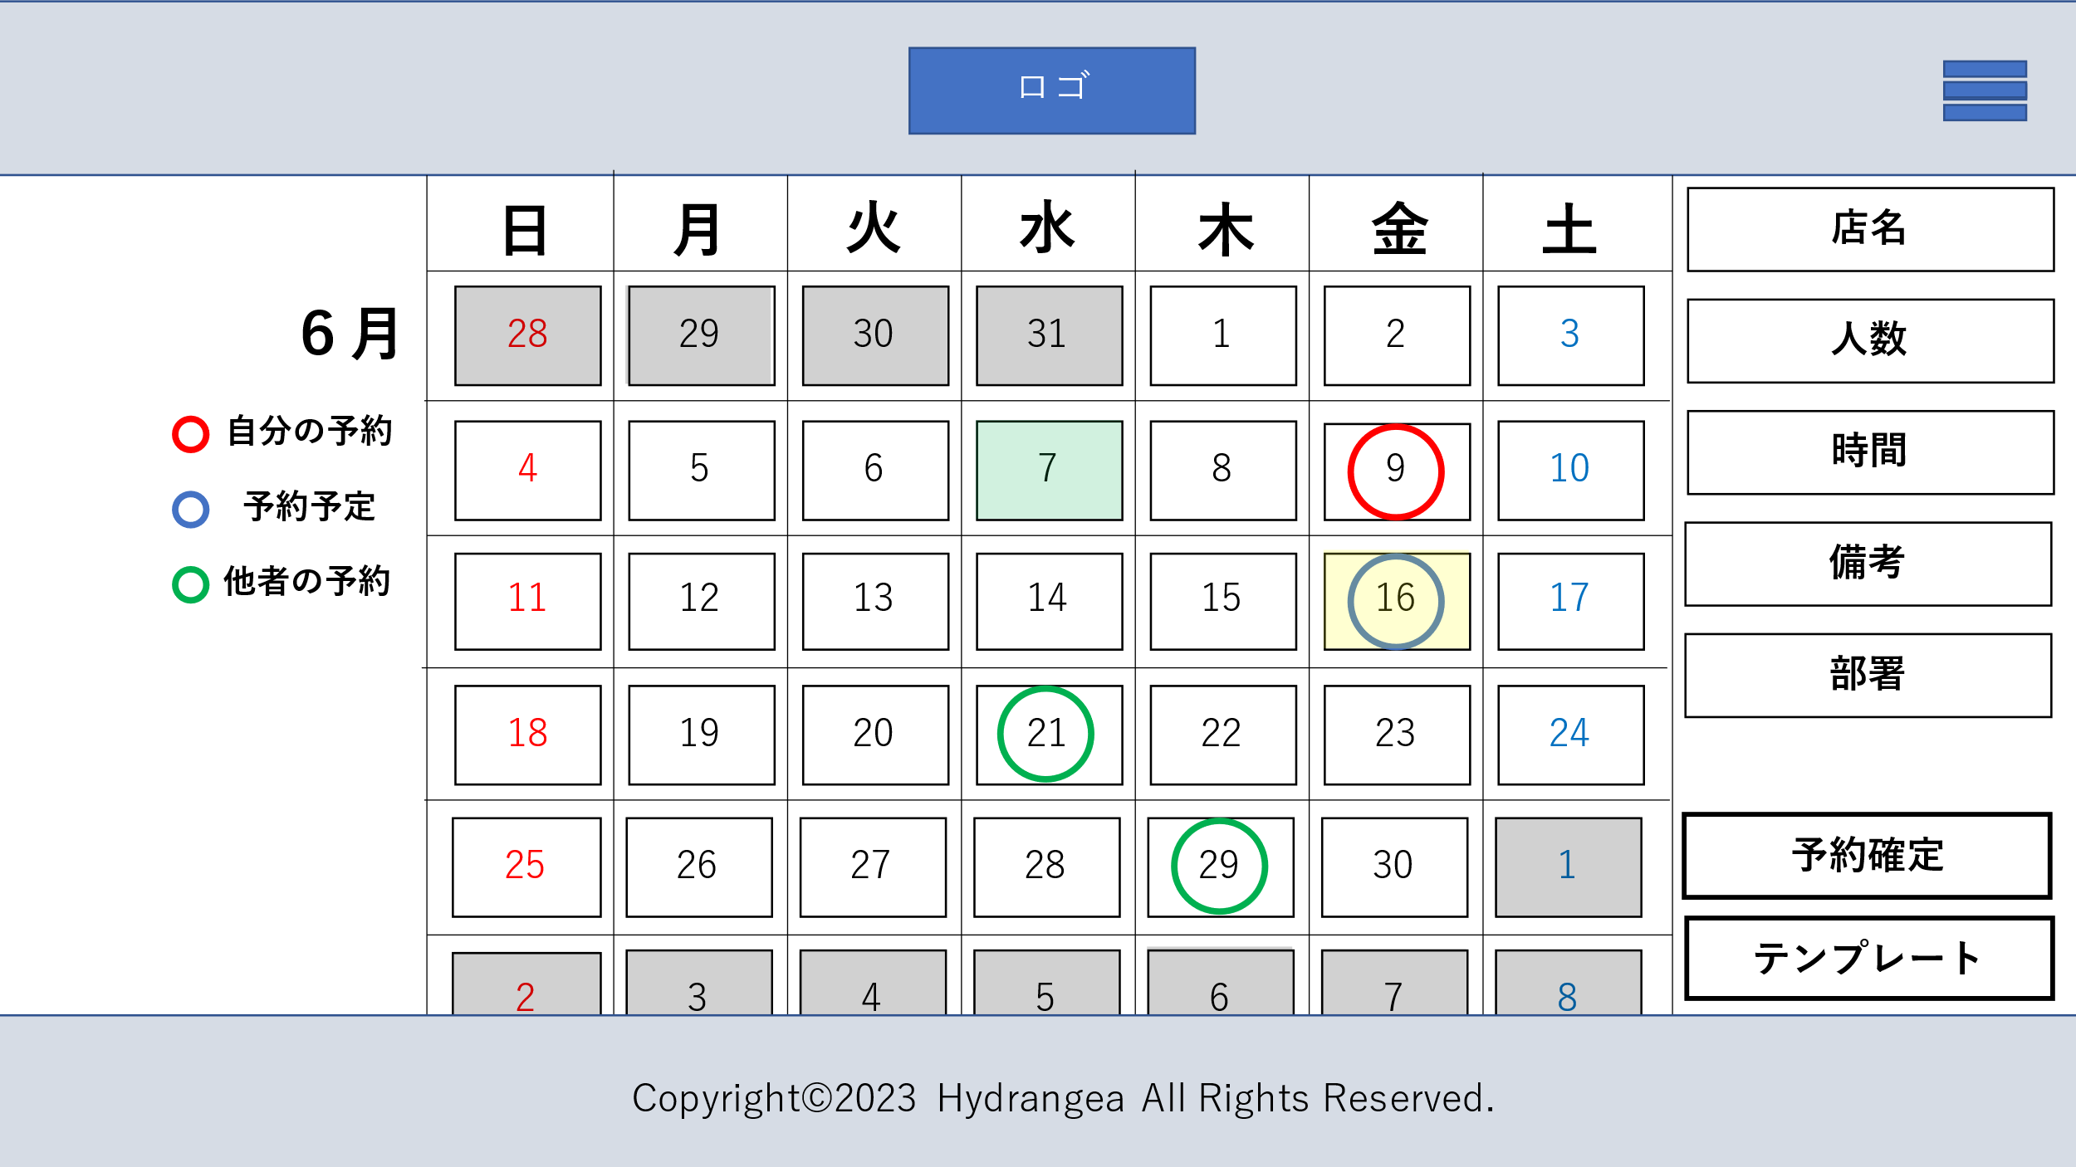

7
１

2
3

4
6
5

8

9

 | 機能設計
 |  | 1 カレンダー
 |  |  | 月の全体のカレンダーを表示
 |  |  | 当月以外の日付は暗く表示
 |  | 2 今日
 |  |  | 当日の日付は緑で表示
 |  | 3 予約日
 |  |  | 自分が予約して確認を完了させた日付には赤い丸を表示
 |  | 4 予約予定日
 |  |  | 予約予定の日付には青い丸を表示
 |  | 5 他者予定日
 |  |  | 自分以外の登録日には緑の丸を表示
 |  | 6 選択日
 |  |  | 選択した日付は黄色で表示、
 |  |  | 選択項目を表示
 |  | 7 選択項目
 |  |  | データベースから店名、人数、時間、備考、部署の状態を表示
 |  | 8 予約確定ボタン
 |  |  | 状態が予約予定の場合は予定確定ボタンを押下で登録
 |  | 9 テンプレートページ遷移ボタン

 | 項目定義書

 | No |  | 物理名 | 論理名 |  | 画面型 |  | データ型 | min | max | DBテーブル |  | DBカラム | 備考
 |  | 1 | calendar | カレンダー
 |  | 2 | calendar_kyou | 当日 |  | Image
 |  | 3 | calendar_yoyaku | 予約日 |  | Image |  |  |  |  | appointment |  | date
 |  | 4 | calendar_yotei | 予定日 |  | Image |  |  |  |  | appointment |  | date
 |  | 5 | calendar_hoka | 他予定日 |  | Image |  |  |  |  | appointment |  | department
 |  | 6 | calendar_sentaku | 選択日 |  | Image
 |  | 7 | calendar_shousai | 詳細 |  |  |  |  |  |  | appointment |  | shop_name,people,time,remarks_reserve,department
 |  | 8 | yoyaku_button | 予約ボタン
 |  | 9 | template_button | テンプレートボタン

通知テンプレ画面
外部設計書 |  |  |  |  |  | 画面名 |  | 通知テンプレート画面 |  |  |  | 作成者 | 伊藤真央 |  |  | 更新者
 |  |  |  |  |  | システム名 |  |  |  |  |  | 作成日 | 2023-06-09 |  |  | 更新日
 |  |  |  |  |  | 備考

 | 画面設計
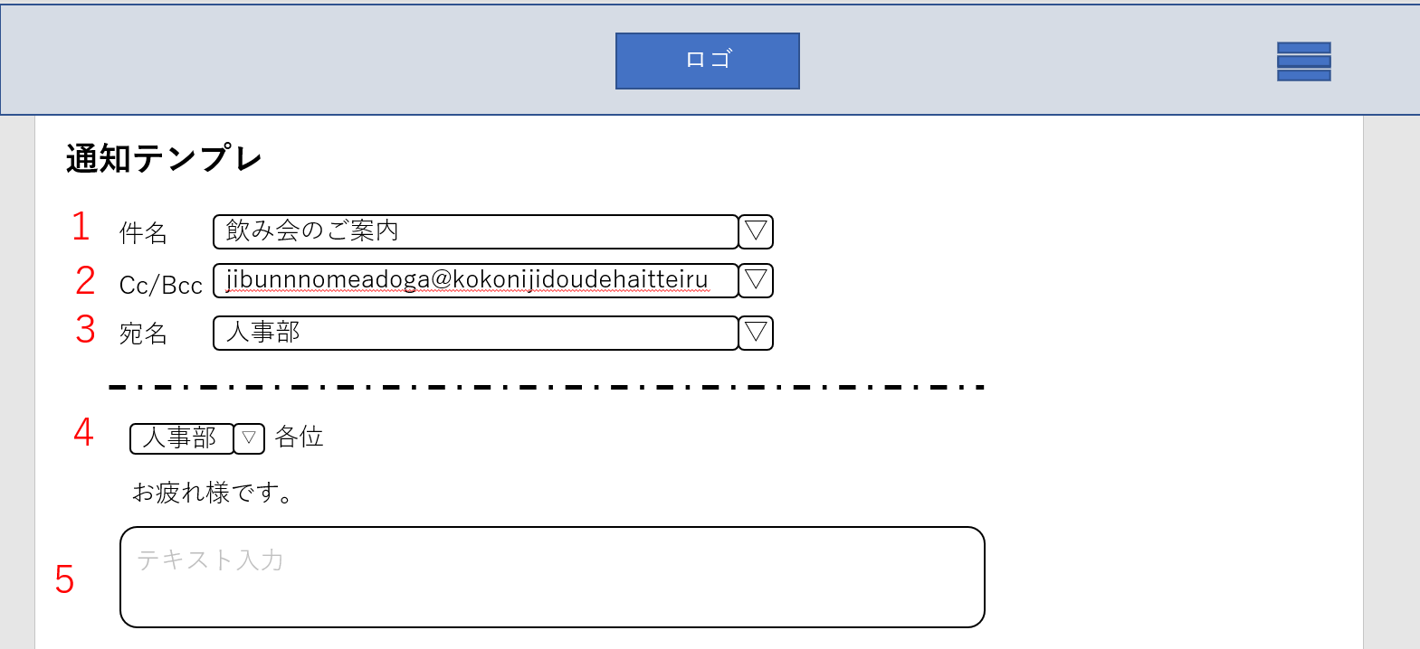

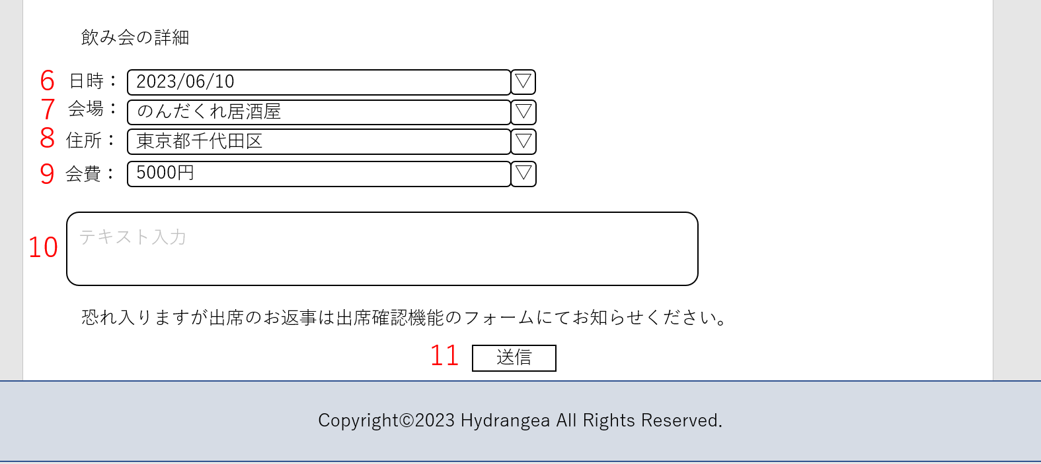

 | 機能設計
 |  |  | 通知テンプレ
 |  |  | １．件名
 |  |  |  | 選択ボタンを押すとドロップダウンリストが表示され選択できる
 |  |  | ２．Cc/Bcc
 |  |  |  | 新規登録の際に登録したメールアドレスが自動的に表示されている
 |  |  | ３．宛名
 |  |  |  | 部署ごとに選択できる。個人も可能
 |  |  | ４．各位入力
 |  |  |  | 各部署や関係者各位、担当者各位が選択できる
 |  |  | ５．テキスト入力
 |  |  |  | 何か書くことがあれば記入できる。空欄でも可能
 |  |  | ６．日時入力
 |  |  |  | 日時を入力フォームにて入力できる
 |  |  | ７．会場入力
 |  |  |  | 会場を入力する。はじめの文字を入力したらこのアプリに入っているデータの候補が表示される
 |  |  | ８．住所入力
 |  |  |  | 店舗名が入力されると自動的に住所も入力される
 |  |  | ９．会費入力
 |  |  |  | 会費を入力フォームにて入力できる
 |  |  | 10．テキスト入力
 |  |  |  | 何か書くことがあれば記入できる。空欄でも可能
 |  |  | 11．送信フォーム
 |  |  |  | 送信ボタンを押すことで、指定された場所でへデータを送信する

 | 項目定義書

 | No |  | 物理名 |  | 論理名 |  | 画面型 |  | データ型 | min | max | DBテーブル |  | DBカラム | 備考
 |  | 1 | subject |  | 件名 |  | Textbox
 |  | 2 | bcc |  | Cc/Bcc |  | Textbox
 |  | 3 | direction |  | 宛名 |  | Textbox
 |  | 4 | dear |  | 各位入力 |  | Textbox
 |  | 5 | textinput |  | テキスト入力 |  | Textbox |  | varcher | 0 | 200
 |  | 6 | dateinput |  | 日時入力 |  | Textbox |  | date
 |  | 7 | shop_name |  | 会場入力 |  | Textbox |  | varcher |  |  | shop |  | shop_address
 |  | 8 | address |  | 住所入力 |  | Textbox |  | varcher |  |  | shop |  | shop_name
 |  | 9 | membershipfee |  | 会費入力 |  | Textbox |  | int
 |  | 10 | textinput |  | テキスト入力 |  | Textbox |  | varcher | 0 | 200
 |  | 11 | submissionform |  | 送信フォーム |  | Textbox

経費申請書テンプレ画面
外部設計書 |  |  |  |  |  | 画面名 |  | 経費申請書テンプレート画面 |  |  |  | 作成者 | 伊藤真央 |  |  | 更新者
 |  |  |  |  |  | システム名 |  |  |  |  |  | 作成日 | 2023-06-09 |  |  | 更新日
 |  |  |  |  |  | 備考

 | 画面設計
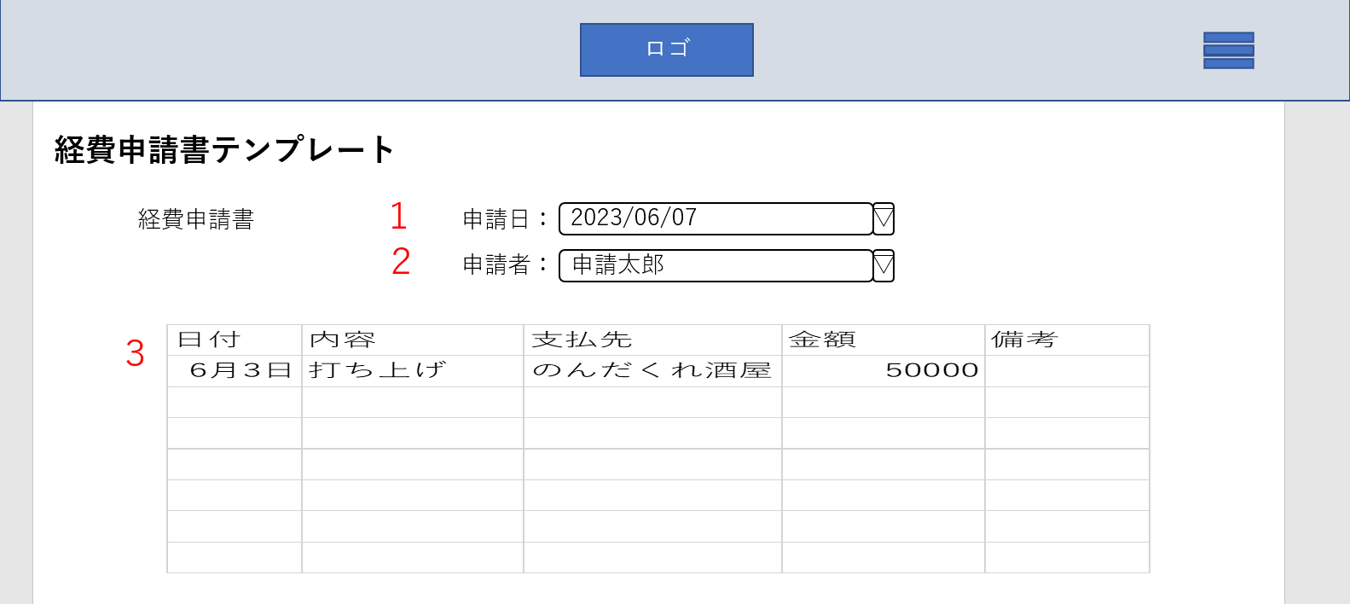

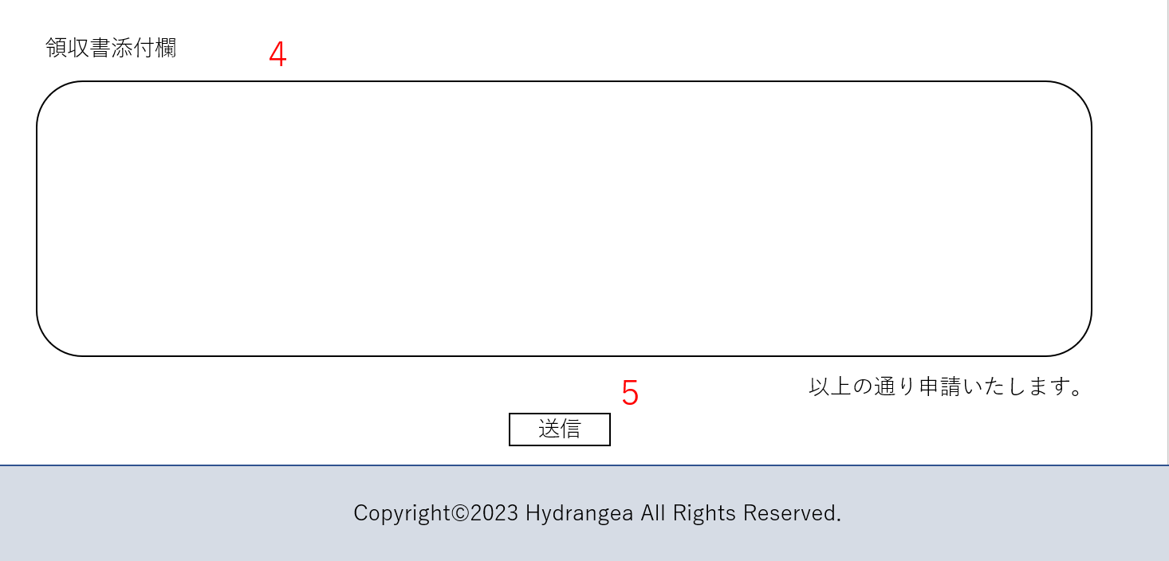

 | 機能設計
 |  |  | 経費申請書テンプレート
 |  |  | １．申請日入力フォーム
 |  |  |  | 申請日時を入力フォームにて入力できる
 |  |  | ２．申請者入力フォーム
 |  |  |  | 自動的にアプリにログインしている人の名前を表示。変更も可能
 |  |  | ３．申請内容入力
 |  |  |  | 申請する内容を入力できる
 |  |  | ４．領収書添付欄
 |  |  |  | 領収書を添付できる。データでも写真でも可能
 |  |  | ５．送信フォーム
 |  |  |  | 送信ボタンを押すことで、指定された場所でへデータを送信する

 | 項目定義書

 | No |  | 物理名 |  | 論理名 |  | 画面型 |  | データ型 | min | max | DBテーブル |  | DBカラム | 備考
 |  | 1 | applicationdate |  | 申請日入力フォーム |  | Textbox |  | date
 |  | 2 | applicant |  | 申請者入力フォーム |  | Textbox |  |  |  |  | user |  | user_applicant
 |  | 3 | applicationcontents |  | 申請内容入力 |  | Textbox |  | varcher | 0 | 30
 |  | 4 | receipt |  | 領収書添付欄 |  | Textbox |  | varcher
 |  | 5 | submissionform |  | 送信フォーム |  | Textbox

履歴画面
外部設計書 |  |  |  |  |  | 画面名 |  | 履歴画面 |  |  |  | 作成者 | 伊藤真央 |  |  | 更新者
 |  |  |  |  |  | システム名 |  |  |  |  |  | 作成日 | 2023-06-09 |  |  | 更新日
 |  |  |  |  |  | 備考

 | 画面設計

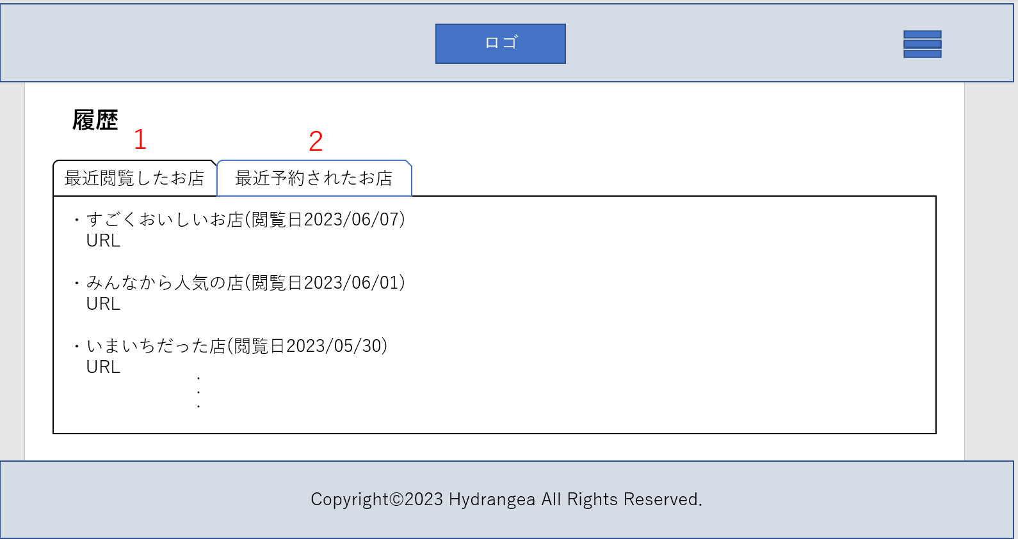

 | 機能設計
 |  |  | 履歴画面
 |  |  | １．最近閲覧したお店の履歴が見れるボタン
 |  |  |  | ボタンを押すと最近閲覧したお店の履歴を見ることができる
 |  |  | ２．最近予約されたお店の履歴が見れるボタン
 |  |  |  | ボタンを押すと最近予約されたお店の履歴を見ることができる。リボンを押すことで二つが切り替わる

 | 項目定義書

 | No |  | 物理名 |  | 論理名 |  | 画面型 |  | データ型 | min | max | DBテーブル |  | DBカラム | 備考
 |  | 1 | browsinghistory |  | 閲覧履歴 |  | Link |  | String |  |  | shop |  | shop_browsinghistory
 |  | 2 | reservationhistory |  | 予約履歴 |  | Link |  | String |  |  | shop |  | shop_reservationhistory

メモ一覧画面
外部設計書 |  |  |  |  |  | 画面名 |  | メモ一覧画面 |  |  |  | 作成者 | 伊藤真央 |  |  | 更新者
 |  |  |  |  |  | システム名 |  |  |  |  |  | 作成日 | 2023-06-09 |  |  | 更新日
 |  |  |  |  |  | 備考

 | 画面設計
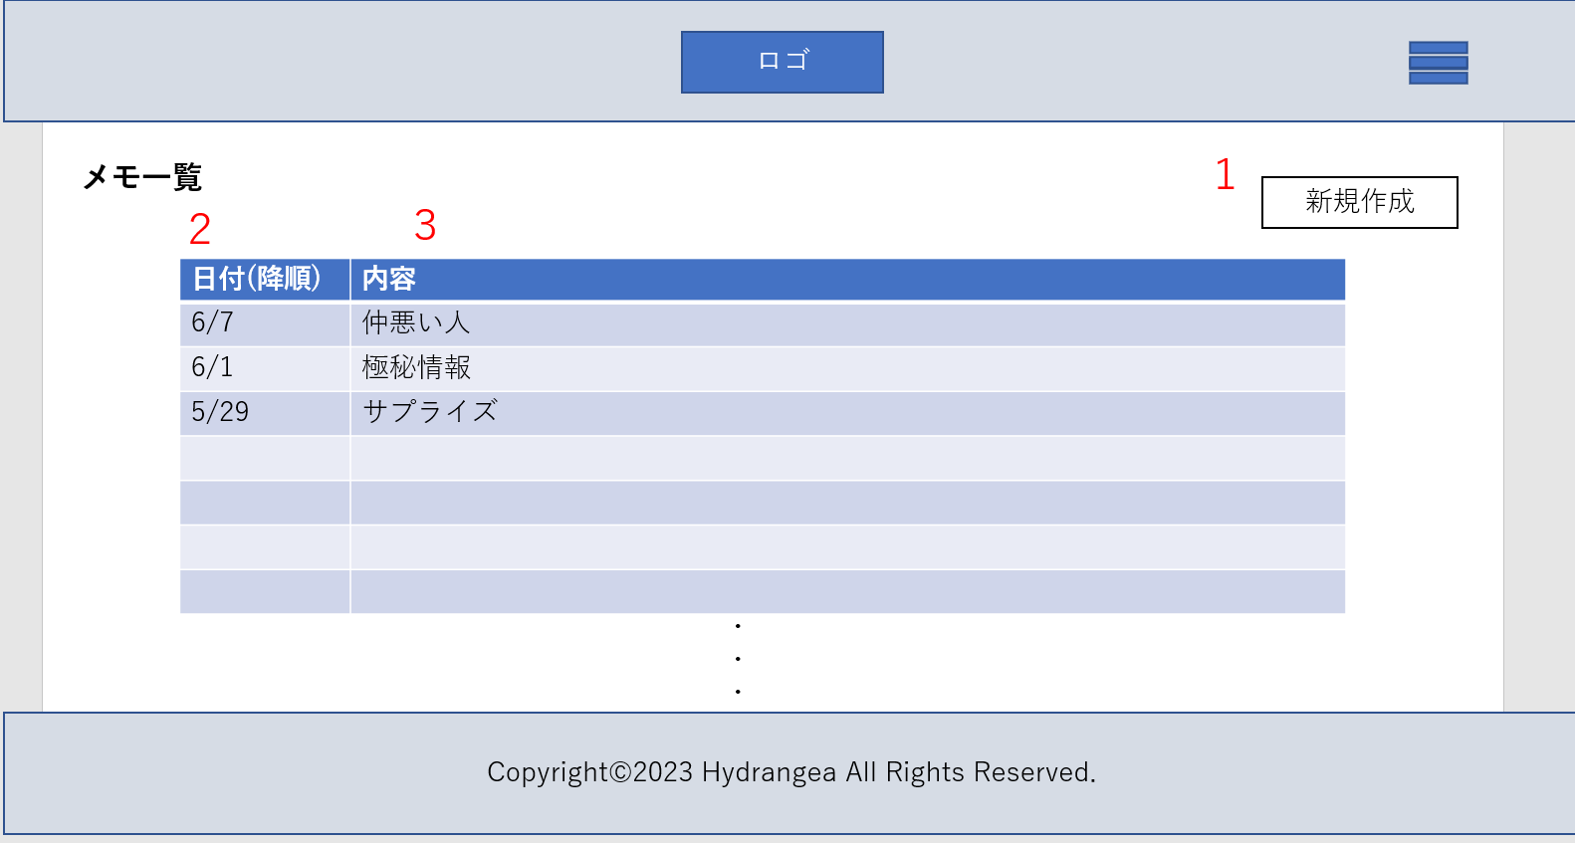

 | 機能設計
 |  |  | メモ一覧
 |  |  | １．新規作成ボタン
 |  |  |  | 新規作成ボタンを押すとメモ新規作成ページに遷移する
 |  |  | ２．日付
 |  |  |  | メモ作成降順で表示される
 |  |  | ３．内容
 |  |  |  | 短いタイトルが表示される。クリックしたらメモ内容詳細ページに遷移する

 | 項目定義書

 | No |  | 物理名 |  | 論理名 |  | 画面型 |  | データ型 | min | max | DBテーブル |  | DBカラム | 備考
 |  | 1 | newcreate |  | 新規作成 |  | Textbox
 |  | 2 | date |  | 日付 |  | Textbox |  | date
 |  | 3 | memo |  | メモ内容 |  | Textbox |  | varcher | 0 | 200 | memo

メモ内容詳細表示画面
外部設計書 |  |  |  |  |  | 画面名 |  | メモ内容詳細表示画面 |  |  |  | 作成者 | 伊藤真央 |  |  | 更新者
 |  |  |  |  |  | システム名 |  |  |  |  |  | 作成日 | 2023-06-09 |  |  | 更新日
 |  |  |  |  |  | 備考

 | 画面設計
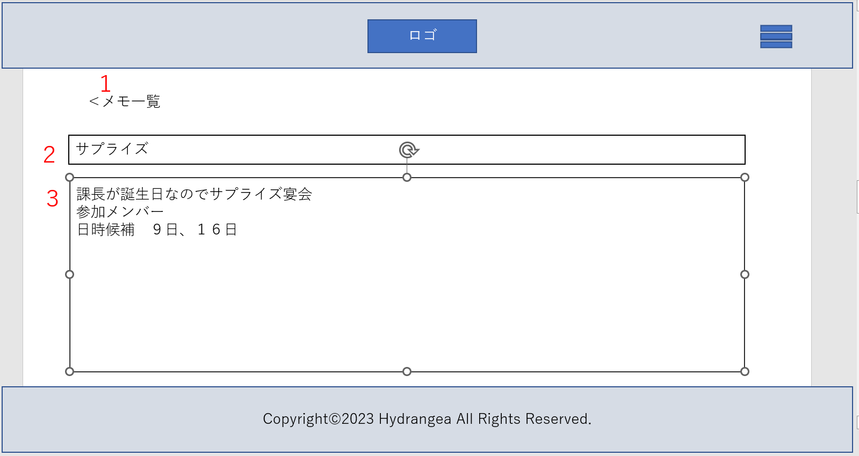

 | 機能設計
 |  |  | メモ内容詳細表示画面
 |  |  | １．メモ一覧ボタン
 |  |  |  | メモ一覧ボタンを押すと、メモ一覧画面に遷移する
 |  |  | ２．タイトル表示欄
 |  |  |  | タイトルを表示
 |  |  | ３．内容表示
 |  |  |  | 内容を表示。編集もでき、書き込んだあとメモ一覧ボタンを押してメモ一覧画面に遷移するとき、その内容が更新され登録される

 | 項目定義書

 | No |  | 物理名 |  | 論理名 |  | 画面型 |  | データ型 | min | max | DBテーブル |  | DBカラム | 備考
 |  | 1 | browserback |  | メモ一覧ボタン
 |  | 2 | memotitle |  | タイトル表示欄 |  | Textbox |  | varcher | 0 | 20 | memo |  | memo_title
 |  | 3 | memo |  | 内容表示 |  | Textbox |  | varcher | 0 | 200 | memo |  | memo

メモ新規作成画面
外部設計書 |  |  |  |  |  | 画面名 |  | メモ新規作成画面 |  |  |  | 作成者 | 伊藤真央 |  |  | 更新者
 |  |  |  |  |  | システム名 |  |  |  |  |  | 作成日 | 2023-06-09 |  |  | 更新日
 |  |  |  |  |  | 備考

 | 画面設計
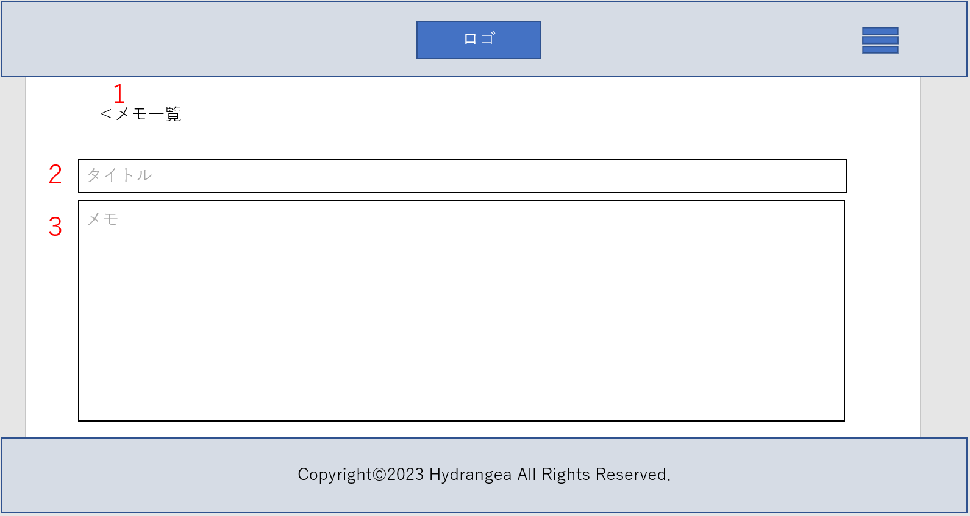

 | 機能設計
 |  |  | メモ新規作成
 |  |  | １．メモ一覧ボタン
 |  |  |  | メモ一覧ボタンを押すと、メモ一覧画面に遷移する
 |  |  | ２．タイトル記入欄
 |  |  |  | タイトルを記入。これはメモ一覧画面の表にも記載される
 |  |  | ３．メモ内容記入欄
 |  |  |  | メモ内容を記入。メモ一覧ボタンを押すとメモ一覧画面に遷移する際にメモが保存され一覧に追加される

 | 項目定義書

 | No |  | 物理名 |  | 論理名 |  | 画面型 |  | データ型 | min | max | DBテーブル |  | DBカラム | 備考
 |  | 1 | browserback |  | メモ一覧ボタン
 |  | 2 | title |  | タイトル記入 |  | Textbox |  | varcher | 0 | 20 | memo |  | memo_title
 |  | 3 | memo |  | メモ内容記入 |  | Textbox |  | varcher | 0 | 200 | memo |  | memo

役職メモ画面
外部設計書 |  |  |  |  |  | 画面名 |  | 役職メモ画面 |  |  |  | 作成者 | 伊藤真央 |  |  | 更新者
 |  |  |  |  |  | システム名 |  |  |  |  |  | 作成日 | 2023-06-09 |  |  | 更新日
 |  |  |  |  |  | 備考

 | 画面設計

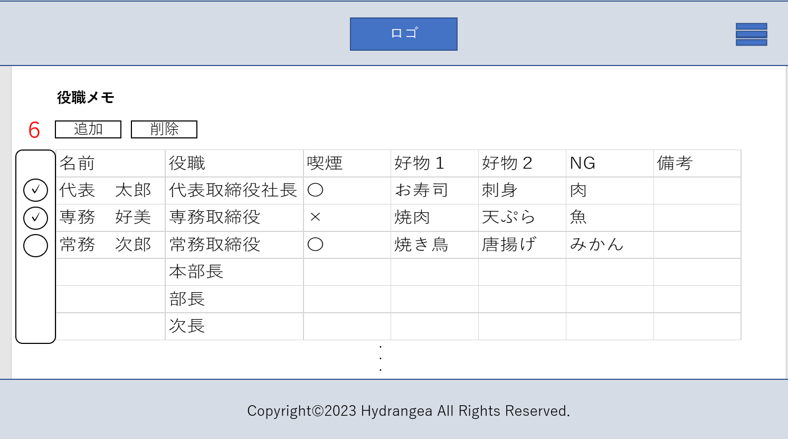
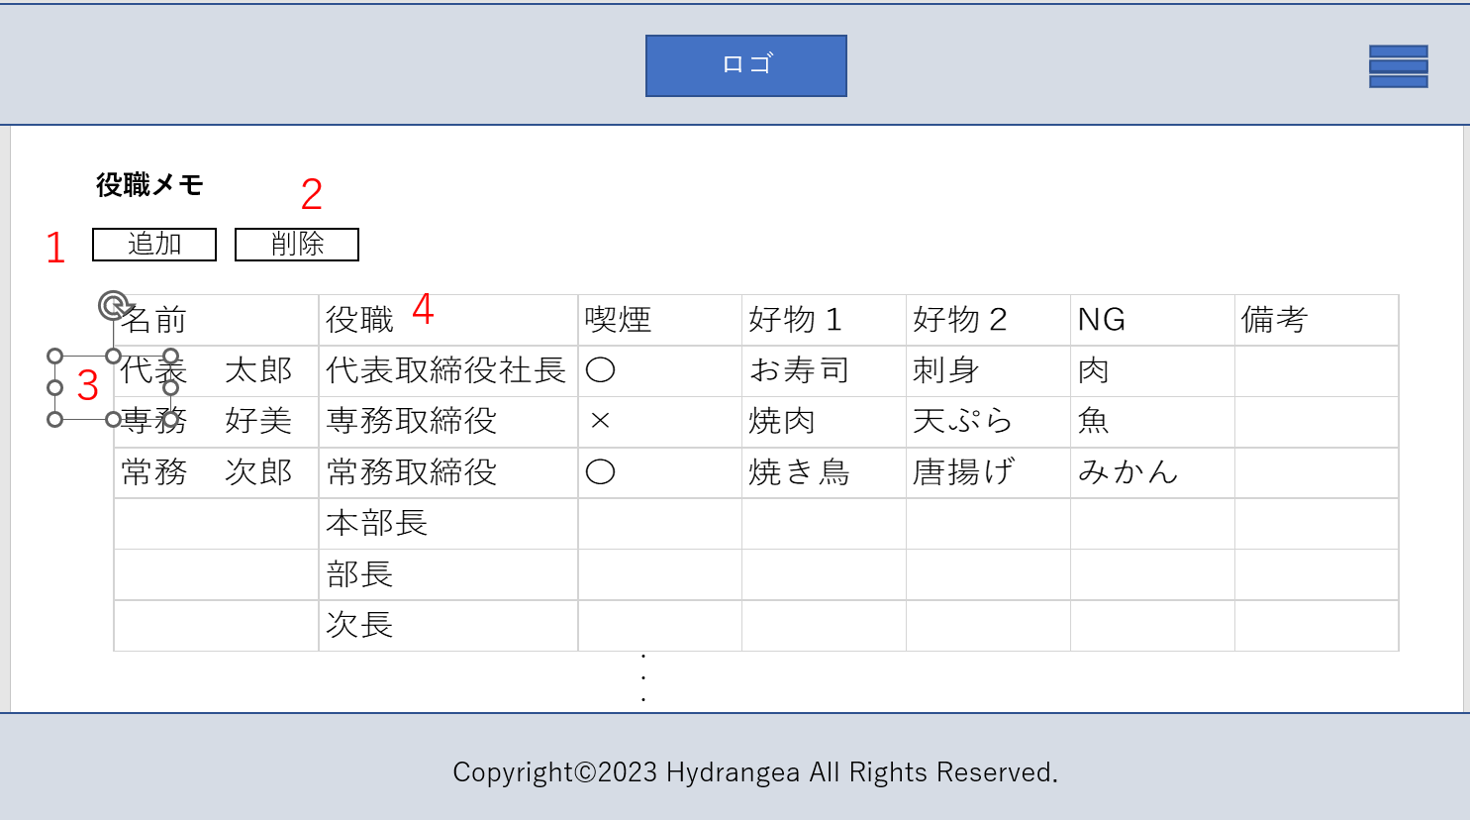

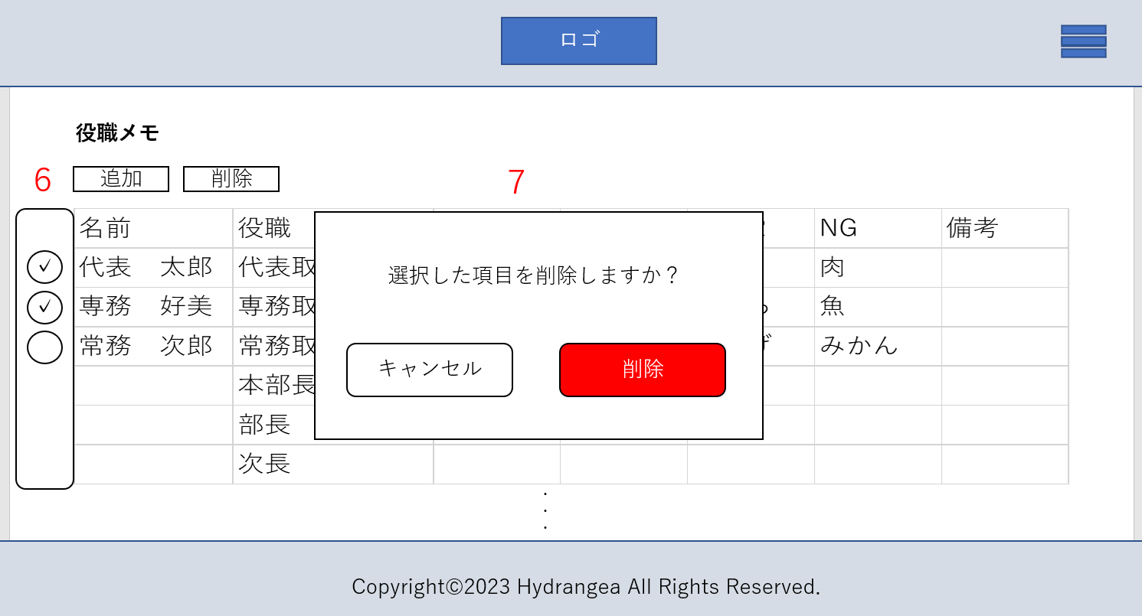
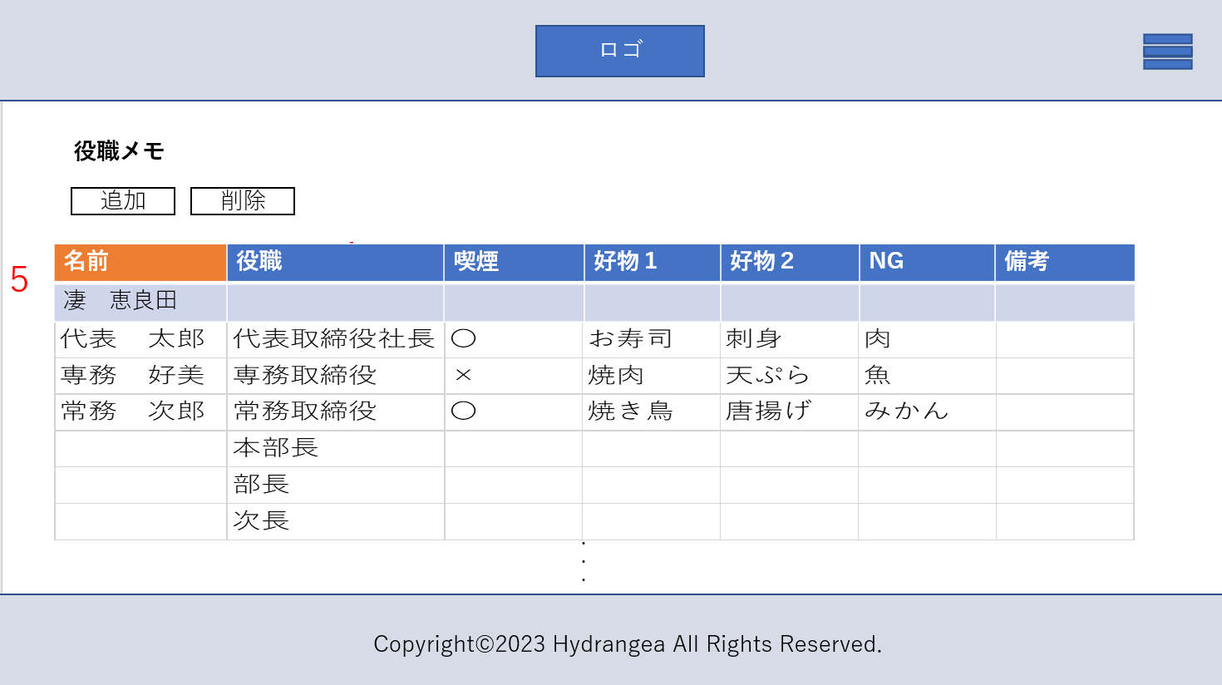

 | 機能設計
 |  |  | 役職メモ
 |  |  | １．追加ボタン
 |  |  |  | 追加ボタンを押すと5のように空欄の行が表示される。必要事項を入力後表に追加される。役職が空欄の場合は表の一番下に、役職に記入がある場合は役職序列順に表示される
 |  |  | ２．削除ボタン
 |  |  |  | 削除ボタンを押すと６のように選択ボックスが表示され、削除ボタン鵜を押すと７が表示される
 |  |  |  | キャンセルを選択するとデータはそのまま最初の画面に戻り、削除を選択するとデータの削除が実行され、最初の画面に戻る
 |  |  | ３．更新
 |  |  |  | 更新したい箇所をクリックするとカーソルが現れ、編集を加えることができる。どこか違うところをクリックしたらカーソルが消え、メモは更新されている
 |  |  | ４．役職表一覧の順番
 |  |  |  | 役職序列順に表示される

 | 項目定義書

 | No |  | 物理名 |  | 論理名 |  | 画面型 |  | データ型 | min | max | DBテーブル |  | DBカラム | 備考
 |  | 1 | addition |  | 追加 |  | Textbox |  | vercher |  |  | position_memo |  | position_memo_addition
 |  | 2 | delete |  | 削除 |  | Textbox |  | vercher |  |  | position_memo |  | position_memo_delete
 |  | 3 | update |  | 更新 |  | Textbox |  | vercher |  |  | position_memo |  | position_memo_update
 |  | 4 | table |  | 表一覧 |  | Textbox |  | vercher |  |  |  |  |  | 役職序列順に上から降順で表示される
 |  | 5 | addline |  | 表追加 |  | Textbox |  | vercher |  |  | position_memo |  | position_memo_addline
 |  | 6 | checkbox |  | チェックボックス |  | checkbox
 |  | 7 | dialog |  | ダイアログ

管理者用ページ
外部設計書 |  |  |  |  | 画面名 |  | 管理者用ページ |  |  |  | 作成者 | 久保 弦太 |  |  | 更新者
 |  |  |  |  | システム名 |  |  |  |  |  | 作成日 | 2023-06-08 |  |  | 更新日
 |  |  |  |  | 備考

 | 画面設計
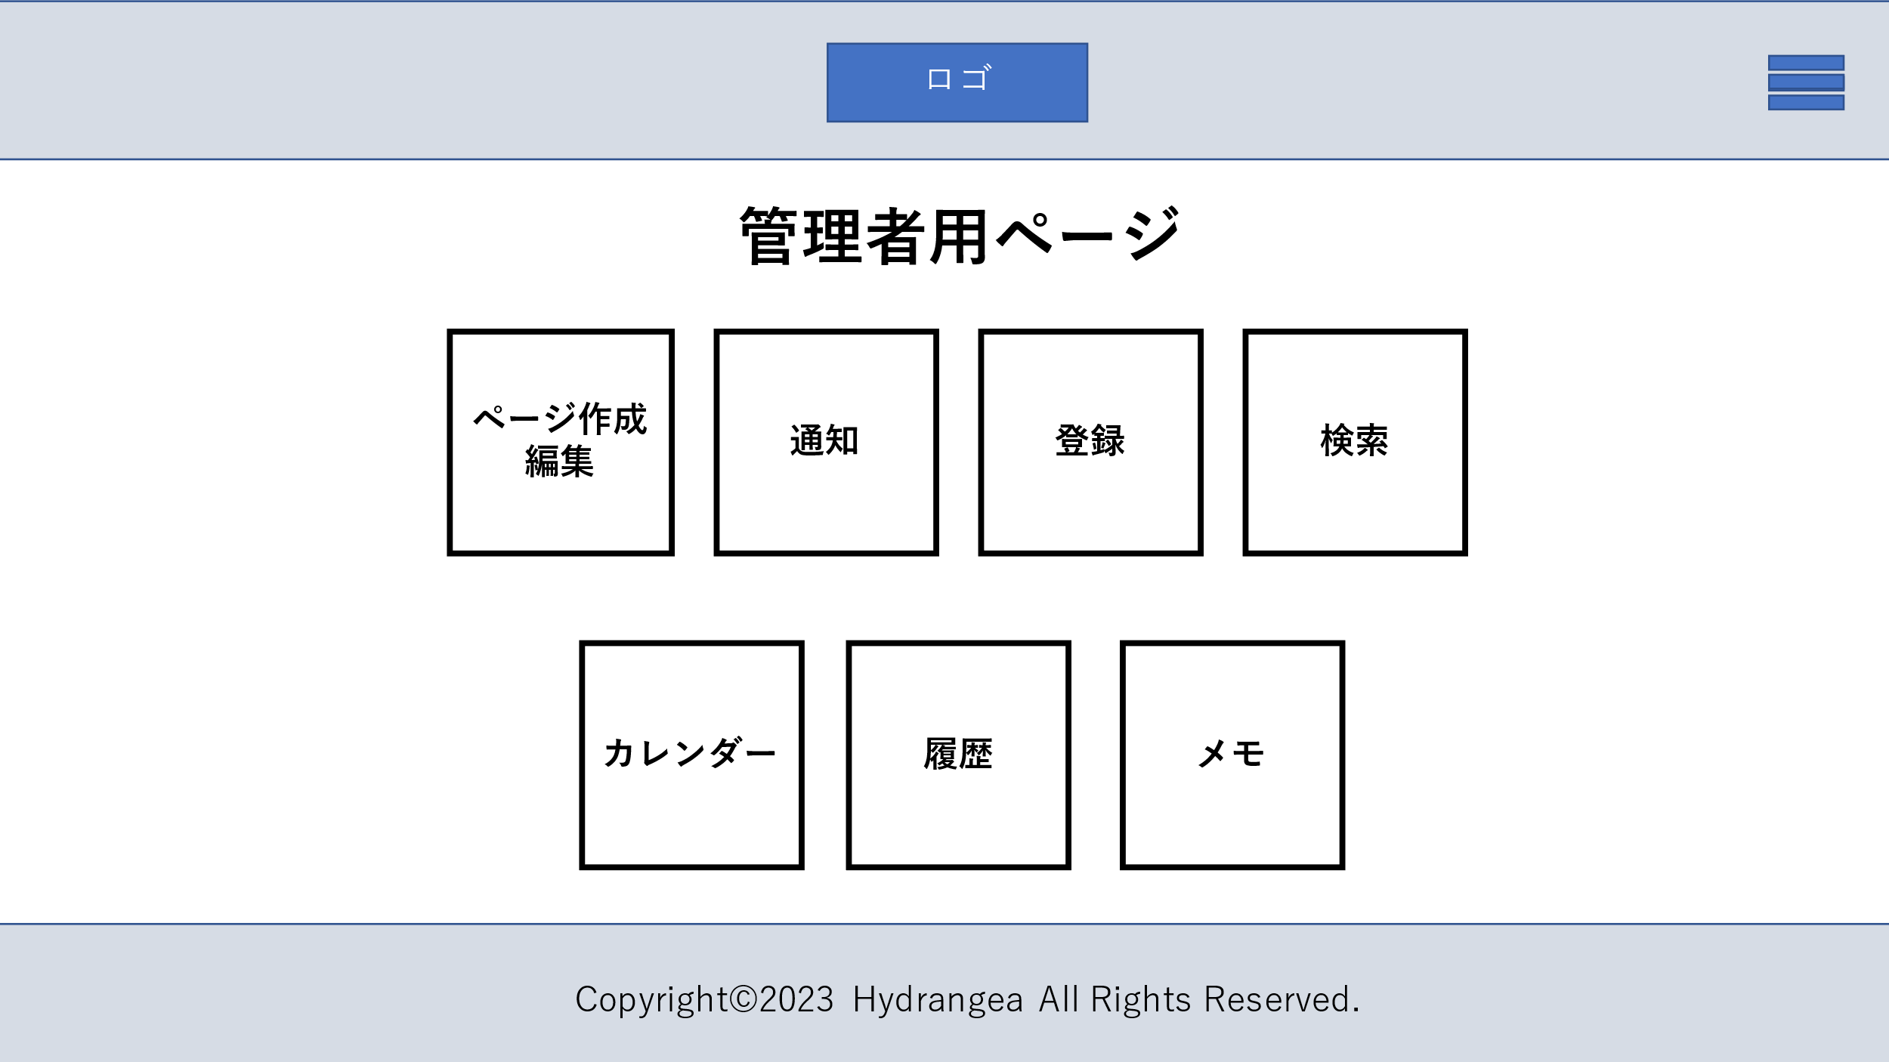

１
2
3
4

5
6
7

 | 機能設計
 |  | 1 ページ作成編集ボタン
 |  |  | 押下で作成編集ページに遷移
 |  | 2 通知ボタン
 |  |  | 押下で通知ページに遷移
 |  | 3 登録ボタン
 |  |  | 押下で登録ページに遷移
 |  | 4 検索ボタン
 |  |  | 押下で検索ページに遷移
 |  | 5 カレンダーボタン
 |  |  | 押下でカレンダーページに遷移
 |  | 6 履歴ボタン
 |  |  | 押下で履歴ページに遷移
 |  | 7 メモボタン
 |  |  | 押下でメモページに遷移

 | 項目定義書

 | No |  | 物理名 | 論理名 |  | 画面型 |  | データ型 | min | max | DBテーブル |  | DBカラム | 備考
 |  | 1 | page_link | ページ作成更新リンク |  | Link
 |  | 2 | notice_link | 通知リンク |  | Link
 |  | 3 | register_link | 登録リンク |  | Link
 |  | 4 | search_link | 検索リンク |  | Link
 |  | 5 | calendar_link | カレンダーリンク |  | Link
 |  | 6 | history_link | 履歴リンク |  | Link
 |  | 7 | memo_link | メモリンク |  | Link

通知画面(管理者)
外部設計書 |  |  |  | 画面名 |  | 通知 |  |  |  | 作成者 | 関 |  |  | 更新者
 |  |  |  | システム名 |  | Kanji Support |  |  |  | 作成日 | 2023-06-08 |  |  | 更新日
 |  |  |  | 備考 |  | 管理者ページの通知画面

 | 画面設計

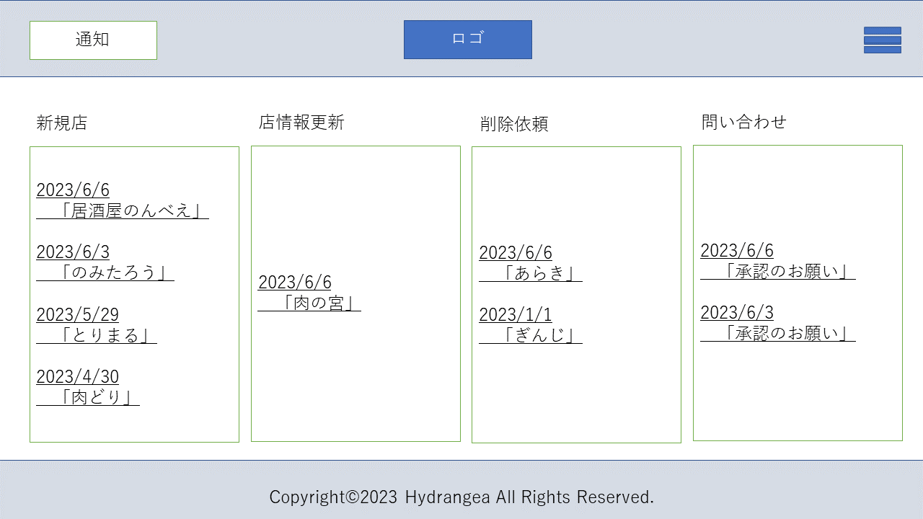

1

４
3
2

 | 機能設計

 |  | 1リンククリック
 |  | 新規店舗が幹事から登録されるとここに通知が来る、新規登録された店舗のページに遷移
 |  | 2リンククリック
 |  | 店情報が幹事から更新されるとここに通知が来る、情報更新された店舗のページに遷移
 |  | 3リンククリック
 |  | 削除依頼が幹事から依頼されるとここに通知が来る、削除依頼ページに遷移
 |  | 4リンククリック
 |  | お問い合わせが幹事から送信されるとここに通知が来る、お問い合わせ詳細ページに遷移

 | 項目定義書

 | No | 物理名 | 論理名 |  | 画面型 |  | データ型 | min | max | DBテーブル |  | DBカラム | 備考
 |  |  | 新規店舗リンク |  | a,link |  | String |  |  | 管理者向けメッセージDB
 |  |  | 店情報更新リンク |  | a,link |  | String |  |  | 管理者向けメッセージDB
 |  |  | 削除依頼リンク |  | a,link |  | String |  |  | 管理者向けメッセージDB

削除依頼画面(管理者)
外部設計書 |  |  |  | 画面名 |  | 削除依頼画面（管理者） |  |  |  | 作成者 | 関 |  |  | 更新者
 |  |  |  | システム名 |  | Kanji Support |  |  |  | 作成日 | 2023-06-08 |  |  | 更新日
 |  |  |  | 備考 |  | 削除依頼画面

 | 画面設計

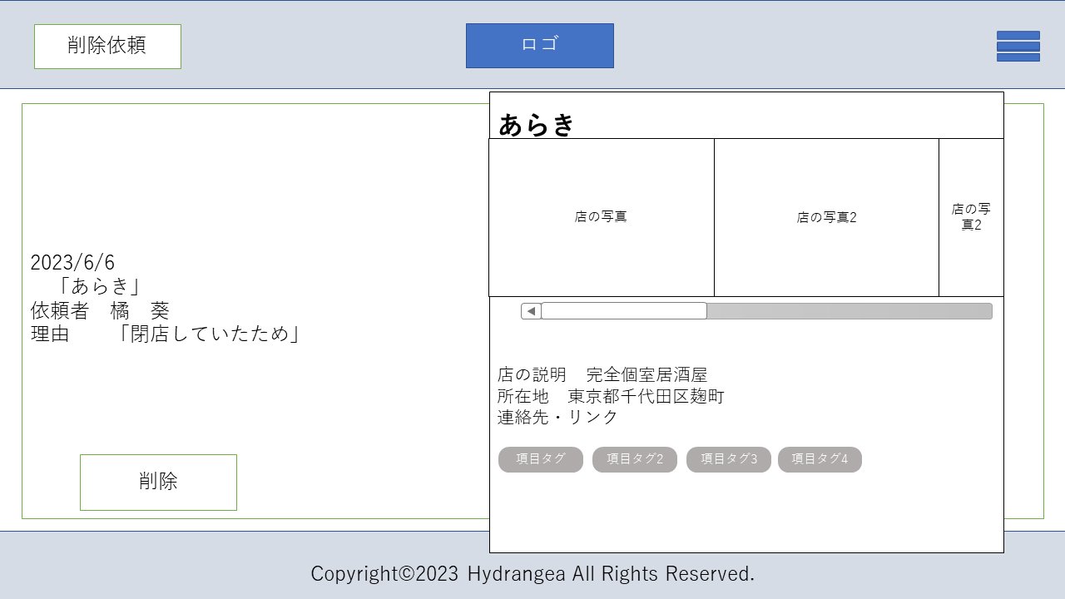
2

3

４

1

 | 機能設計

1.削除ボタン
ここをクリックすると確認画面に遷移

 | 項目定義書

 | No | 物理名 | 論理名 |  | 画面型 |  | データ型 | min | max | DBテーブル |  | DBカラム | 備考
 |  |  | 削除ボタン |  | a |  |  |  |  |  |  |  | 削除依頼確認ページへ遷移

削除依頼確認画面(管理者)
外部設計書 |  |  |  | 画面名 |  | 削除依頼確認画面(管理者) |  |  |  | 作成者 | 関 |  |  | 更新者
 |  |  |  | システム名 |  | Kanji Support |  |  |  | 作成日 | 2023-06-08 |  |  | 更新日
 |  |  |  | 備考 |  | 削除依頼確認画面(管理者)

 | 画面設計

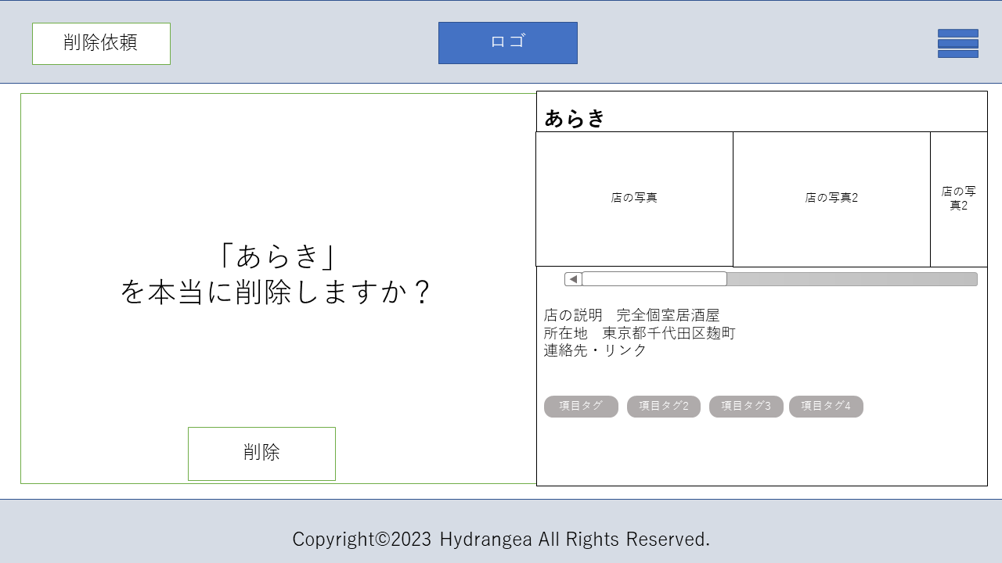
2

3

４

1

 | 機能設計

1.削除ボタン
ここをクリックすることで、完全に削除することができる。

 | 項目定義書

 | No | 物理名 | 論理名 |  | 画面型 |  | データ型 | min | max | DBテーブル |  | DBカラム | 備考
 |  |  | 削除ボタン

削除完了画面(管理者)
外部設計書 |  |  |  | 画面名 |  | 削除完了画面(管理者) |  |  |  | 作成者 | 関 |  |  | 更新者
 |  |  |  | システム名 |  | Kanji Support |  |  |  | 作成日 | 2023-06-08 |  |  | 更新日
 |  |  |  | 備考 |  | 削除完了画面(管理者)

 | 画面設計

2
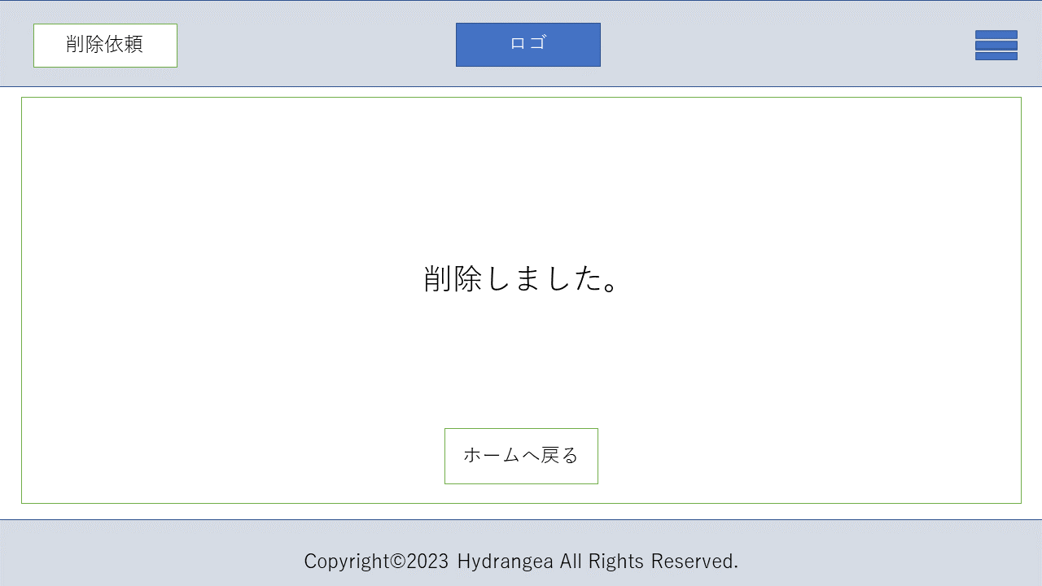

3

４

1

 | 機能設計

1.ホームへ戻るボタン
ここクリックでホームのメニュー一覧へ戻ることができる

 | 項目定義書

 | No | 物理名 | 論理名 |  | 画面型 |  | データ型 | min | max | DBテーブル |  | DBカラム | 備考
 |  |  | 削除メッセージ |  | p |  | String
 |  |  | 戻るボタン |  | a |  |  |  |  |  |  |  | ホームへ戻る

新規店舗画面(管理者)
外部設計書 |  |  |  | 画面名 |  | 新規店舗画面(管理者) |  |  |  | 作成者 | 関 |  |  | 更新者
 |  |  |  | システム名 |  | Kanji Support |  |  |  | 作成日 | 2023-06-08 |  |  | 更新日
 |  |  |  | 備考 |  | 新規店舗画面(管理者)

 | 画面設計

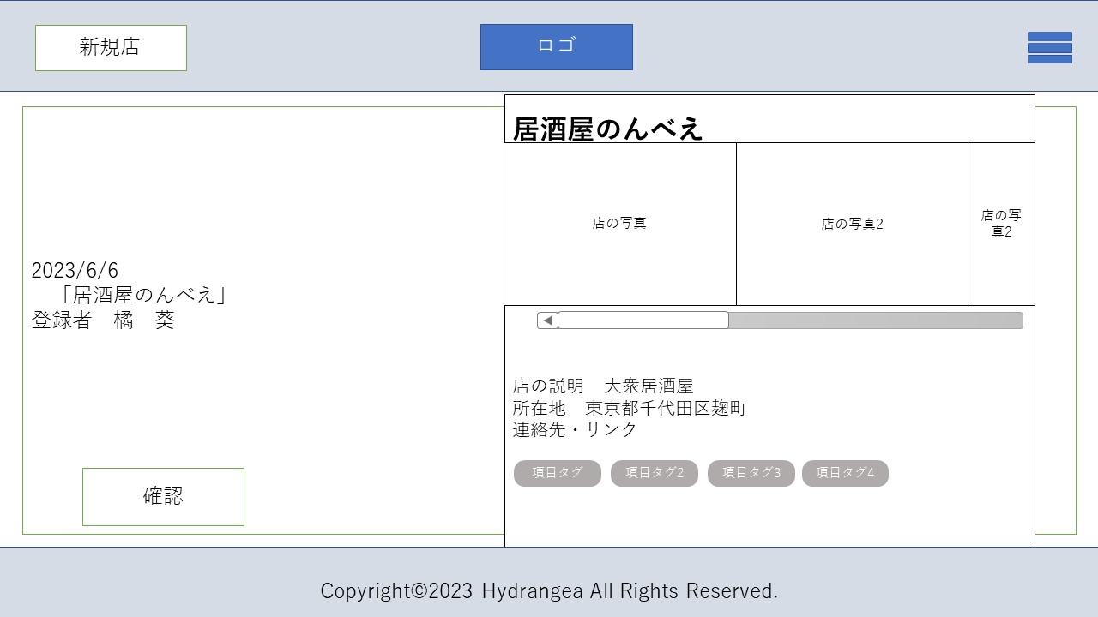

3

４

1
2

修正

 | 機能設計

1.確認ボタン
ここをクリックすることで、新規に情報登録された店舗に間違いがないかを確認し既読にする
2．修正ボタン
店の情報と照らし合わせ、間違いがあった場合修正ページ（店情報更新ページ）へ遷移

 | 項目定義書

 | No | 物理名 | 論理名 |  | 画面型 |  | データ型 | min | max | DBテーブル |  | DBカラム | 備考
 |  |  | 確認ボタン |  | a,link |  |  |  |  |  |  |  | 確認ボタン押すと通知欄から消える
 |  |  | 修正ボタン |  | a,link |  |  |  |  |  |  |  | 更新ページへ

店情報更新画面(管理者)
外部設計書 |  |  |  | 画面名 |  | 店情報更新画面(管理者) |  |  |  | 作成者 | 関 |  |  | 更新者
 |  |  |  | システム名 |  | Kanji Support |  |  |  | 作成日 | 2023-06-08 |  |  | 更新日
 |  |  |  | 備考 |  | 店情報更新画面(管理者)

 | 画面設計
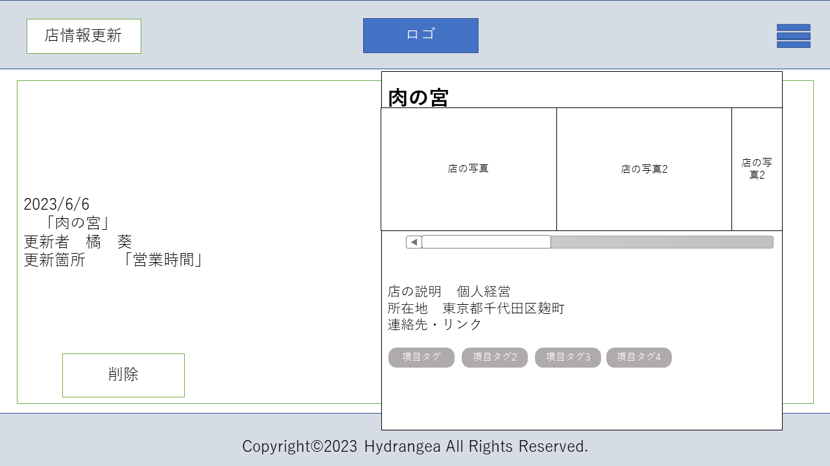

3

４

1
2

確認
修正

 | 機能設計

1.確認ボタン
ここをクリックすることで、情報更新された店舗に間違いがないかを確認し既読にする
2．修正ボタン
店の情報と照らし合わせ、間違いがあった場合修正ページ（店情報更新ページ）へ遷移

 | 項目定義書

 | No | 物理名 | 論理名 |  | 画面型 |  | データ型 | min | max | DBテーブル |  | DBカラム | 備考
 |  |  | 確認ボタン |  | a,link |  |  |  |  |  |  |  | 確認ボタンを押すと通知欄から消える
 |  |  | 修正ボタン |  | a,link |  |  |  |  |  |  |  | 店情報更新ページへ遷移

管理者お知らせ作成画面 (管理者)
外部設計書 |  |  |  | 画面名 |  | 管理者お知らせ作成画面 (管理者) |  |  |  | 作成者 | 関 |  |  | 更新者
 |  |  |  | システム名 |  | Kanji Support |  |  |  | 作成日 | 2023-06-08 |  |  | 更新日
 |  |  |  | 備考 |  | 管理者お知らせ作成画面 (管理者)

 | 画面設計
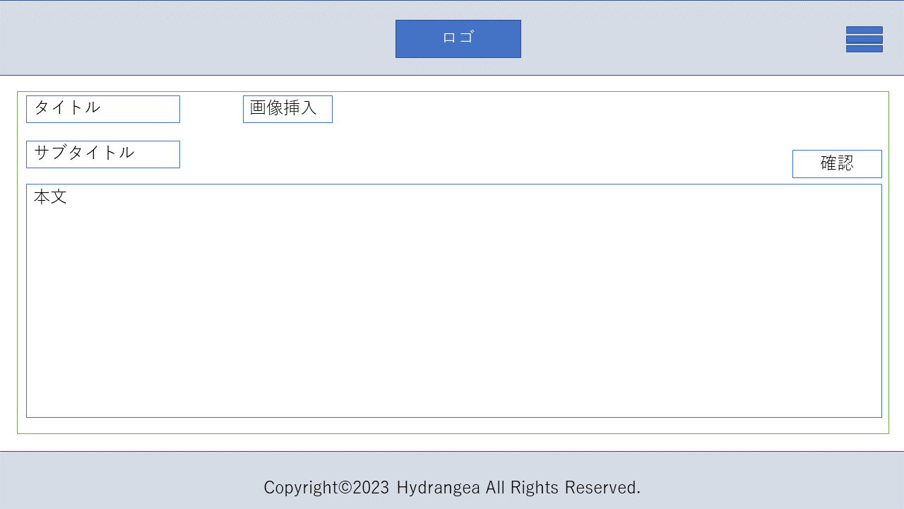

1
3

2
５

４

 | 機能設計

1.タイトル
幹事用ホームの管理者からのお知らせとして表示するタイトルを記入
２．サブタイトル
必要な場合は記入
３．画像
画像を挿入したい場合はここから挿入
４．本文
本文を記入。
５．確認ボタン
4まで記入が終わったら最後確認画面へ遷移

 | 項目定義書

 | No | 物理名 | 論理名 |  | 画面型 |  | データ型 | min | max | DBテーブル |  | DBカラム | 備考
 |  |  | タイトル |  | text |  |  | 0 | 15 |  |  |  | 必須
 |  |  | サブタイトル |  | text |  |  | 0 | 15
 |  |  | 記事の画像 |  | img
 |  |  | 本文 |  | text |  |  | 0 | 500 |  |  |  | 必須
 |  |  | 確認 |  | a |  |  |  |  |  |  |  | 確認ページへ遷移

管理者お知らせ確認画面 (管理者)
外部設計書 |  |  |  | 画面名 |  | 管理者お知らせ確認画面 (管理者) |  |  |  | 作成者 | 関 |  |  | 更新者
 |  |  |  | システム名 |  | Kanji Support |  |  |  | 作成日 | 2023-06-08 |  |  | 更新日
 |  |  |  | 備考 |  | 管理者お知らせ確認画面 (管理者)

 | 画面設計
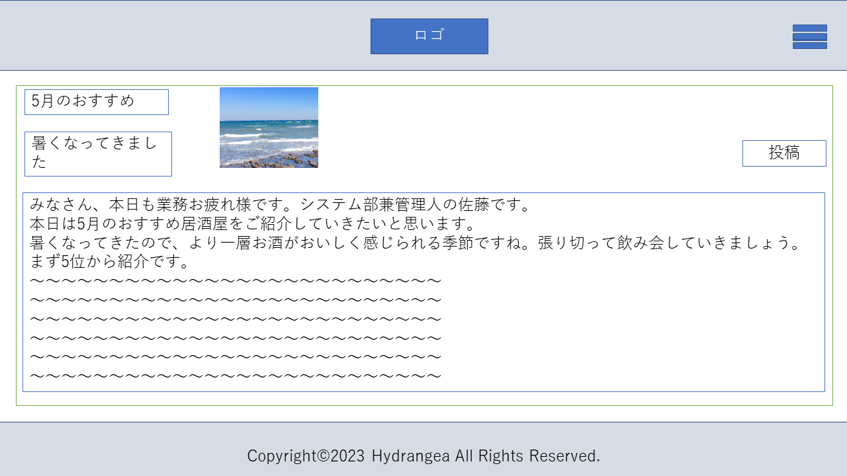

3

1
戻って修正
2

５
４

 | 機能設計

１．戻って修正
確認後に修正したい部分があった場合、作成画面へもどる
２．投稿
修正がなければここクリックで投稿。

 | 項目定義書

 | No | 物理名 | 論理名 |  | 画面型 |  | データ型 | min | max | DBテーブル |  | DBカラム | 備考
 |  |  | 戻って修正 |  | a |  |  |  |  |  |  |  | 作成ページへ遷移
 |  |  | 投稿 |  | a |  |  |  |  |  |  |  | 投稿

管理者お知らせ完了画面 (管理者)
外部設計書 |  |  |  | 画面名 |  | 管理者お知らせ完了画面 (管理者) |  |  |  | 作成者 | 関 |  |  | 更新者
 |  |  |  | システム名 |  | Kanji Support |  |  |  | 作成日 | 2023-06-08 |  |  | 更新日
 |  |  |  | 備考 |  | 管理者お知らせ完了画面 (管理者)

 | 画面設計


3

４

1

2

 | 機能設計

１．ホームへ戻る
ホームへ画面遷移
２．続けて作成する
そのまま投稿を作成する場合。作成ページへ遷移

 | 項目定義書

 | No | 物理名 | 論理名 |  | 画面型 |  | データ型 | min | max | DBテーブル |  | DBカラム | 備考
 |  |  | 投稿完了メッセージ |  | p
 |  |  | ホームへ戻る |  | a,link
 |  |  | 続いて作成する |  | a,link |  |  |  |  |  |  |  | 作成ページへもどる

